CollectiveAccess
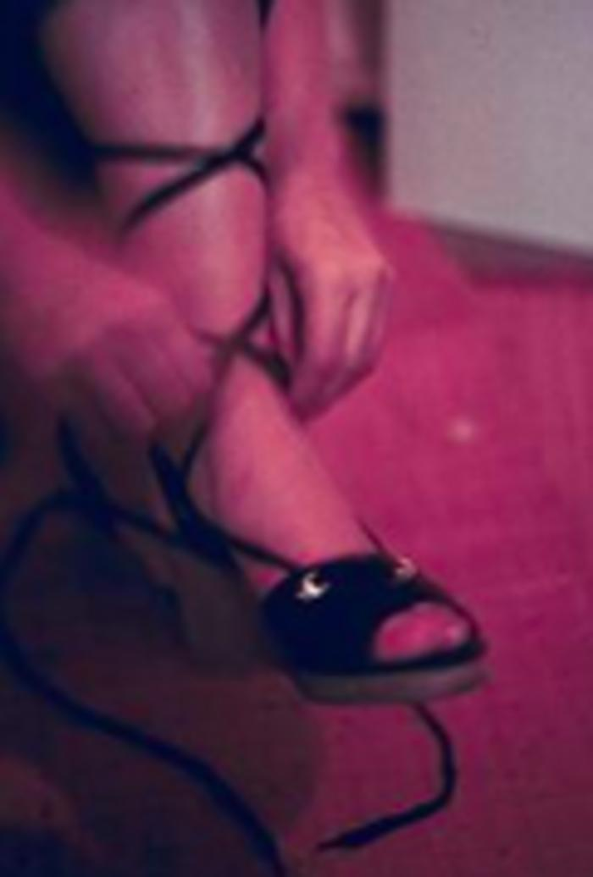
Image | Object | Description | Date
 | Identification: My Wardrobe, Shoe (ODFAM_01) |  | 1976
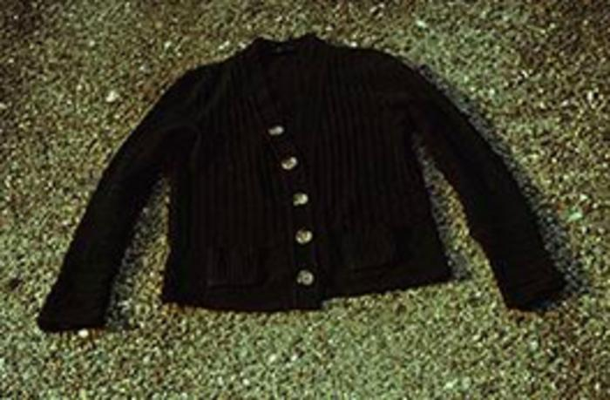 | Identification: My Wardrobe, Cardigan (ODFAM_02) |  | 1976
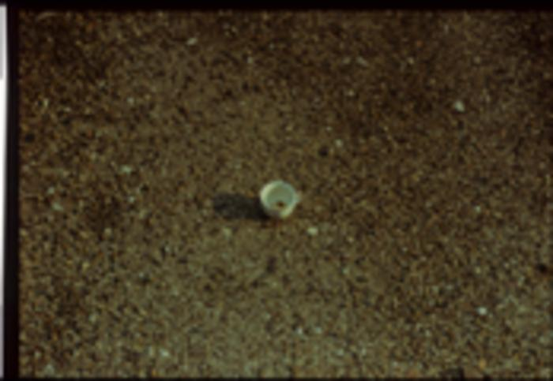 | Identification: My Wardrobe, Coffee Cup (ODFAM_03) |  | 1976
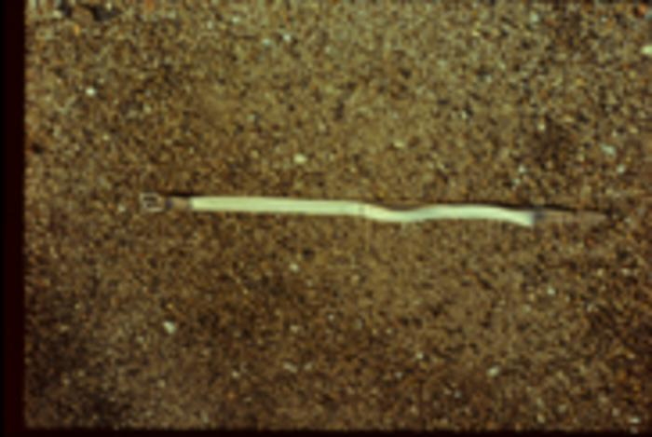 | Identification: My Wardrobe, Belt (ODFAM_04) |  | 1976
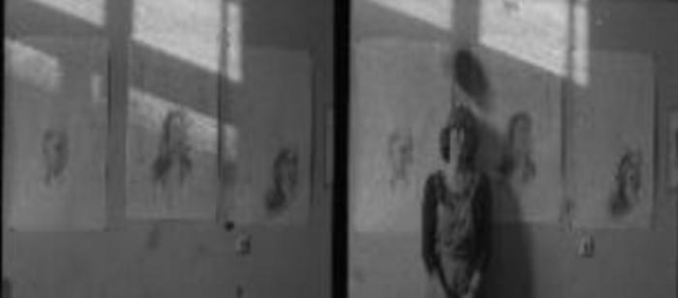 | Identification: Erased Drawings with Text (ODFAM_05) |  | 1975
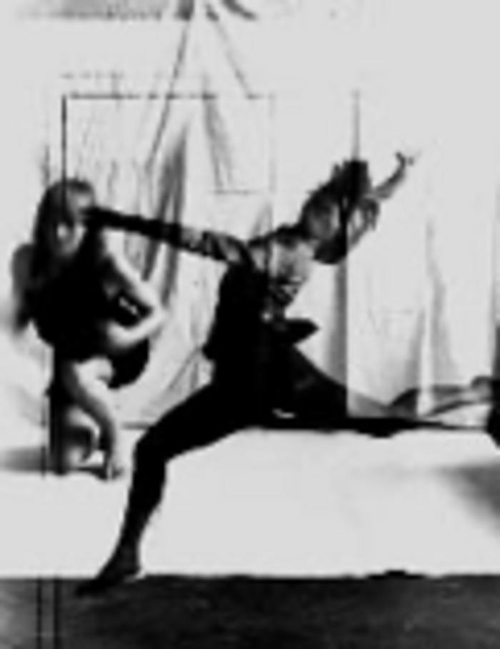
 | Individual Mythology: Free Dance, Photo (ODFAM_06) |  | 1976
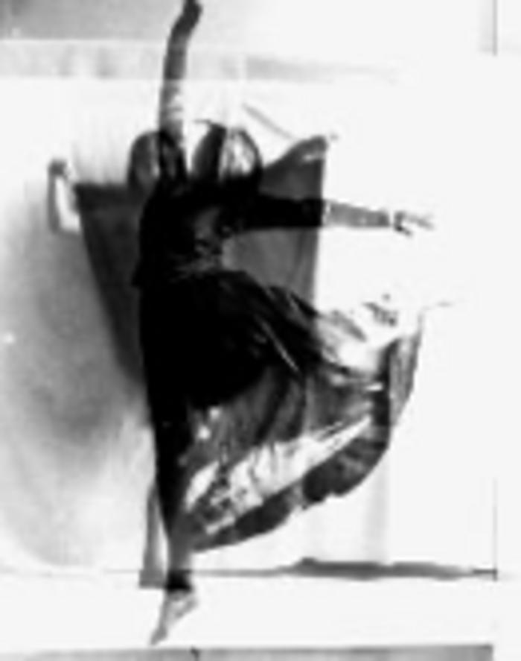
 | Individual Mythology: Free Dance, Photo (ODFAM_07) |  | 1976
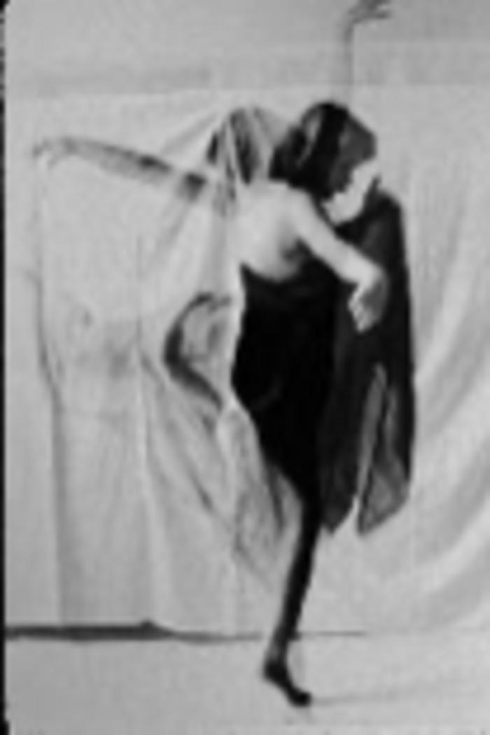
 | Individual Mythology: Free Dance, Photo (ODFAM_08) |  | 1975 – 1976
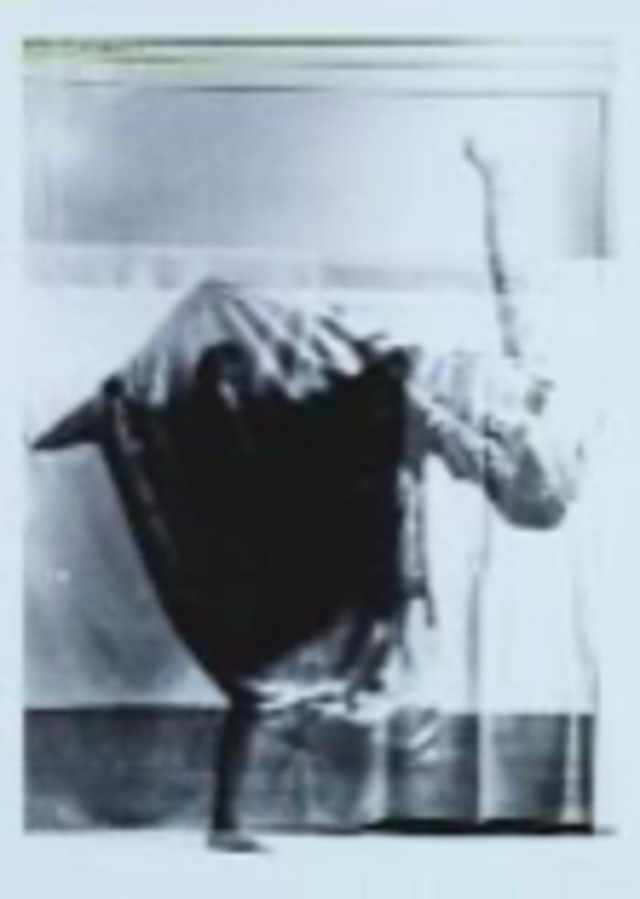
 | Individuális mitológia: Szabad tánc, fotó verssel (ODFAM_09) |  | 1975 – 1976
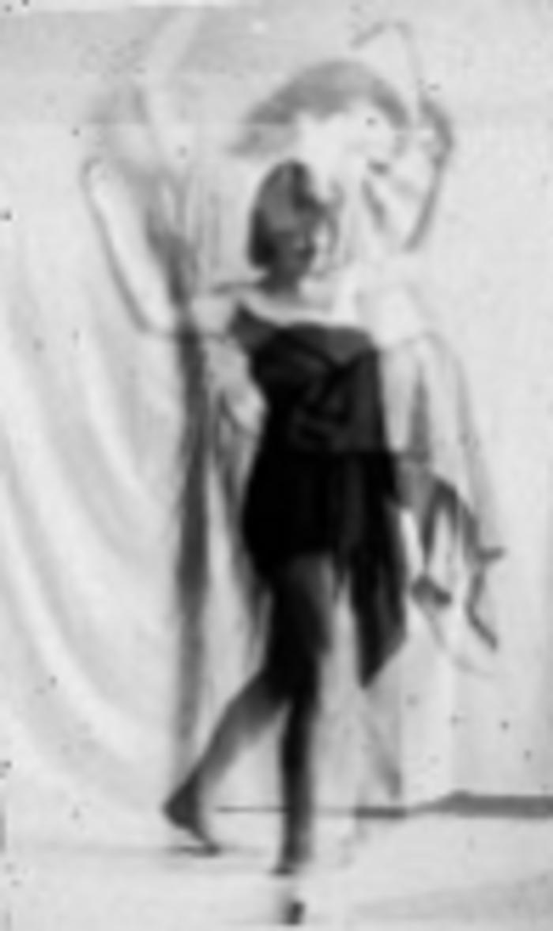
 | Individual Mythology: Free Dance, Photo with Poem (ODFAM_10) |  | 1975 – 1976
 | Blink and Sigh: Offset (ODFAM_100) |  | 1978
 | Önarckép mint üzletember (ODFAM_1000)
 | Az akt modell: az akt modell rajzol (ODFAM_1001) |  | 1973 – 1974
 | A könyvből kilépve: hosszú út előtt I. (ODFAM_1002) |  | 1973 – 1974
 | A könyvből kilépve: hosszú út előtt II. (ODFAM_1003) |  | 1973 – 1974
 | A könyvből kilépve: hosszú út előtt III. (ODFAM_1004) |  | 1973 – 1974
 | A könyvből kilépve: hosszú út előtt IV. (ODFAM_1005) |  | 1973 – 1974
 | A könyvből kilépve: hosszú út előtt V. (ODFAM_1006) |  | 1973 – 1974
 | A könyvből kilépve, hosszú út előtt VI. (ODFAM_1007) |  | 1973 – 1974
 | A könyvből kilépve, hosszú út előtt VII. (ODFAM_1008) |  | 1973 – 1974
 | A könyvből kilépve: a kifeszített horizonton álmodik a művész (ODFAM_1009) |  | 1973
 | Blink and Sigh: Sigh, Xerox Copy, Red (ODFAM_101) |  | 1978
 | Az akt modell: az aktmodell ülve, a drapéria mögötte (ODFAM_1010) |  | 1973
 | Az akt modell: az aktmodell állva az árnyékával és egy drapériával (ODFAM_1011) |  | 1973
 | A könyvből kilépve: a könyvlap előtt és mögött (ODFAM_1012) |  | 1973
 | Az akt modell: az aktmodell az árnyékával és egy tükörrel a földön (ODFAM_1013) |  | 1974
 | [BLANK] (ODFAM_1014)
 | Az akt modell: a aktmodell a széken és a művésznő álmodik (ODFAM_1015)
 | A könyvből kilépve: az ablak tárva nyitva, üstökös, az ablak nyitó és megkettőzött önmagam (ODFAM_1016)
 | A könyvből kilépve: a művész álmodik a földön (ODFAM_1017)
 | Torzó: a ketrecben a portré, torzó fej a drapériával (ODFAM_1018)
 | Torzó: a torzó és az aktmodell (ODFAM_1019) |  | 1974
 | Blink and Sigh: Sigh, Xerox Copy, Red (ODFAM_102) |  | 1977 – 1978
 | A ketrec: a lebegő drapéria és az árnyéka (ODFAM_1020) |  | 1974
 | A ketrec: aktmodell háttal a ketrecben (ODFAM_1021)
 | Torzó: A torzó-portré visszanéz a ketrecben maradt drapériára (ODFAM_1022)
 | Torzó: a lapok között kinéz a portré torzó (ODFAM_1023)
 | A (művészettörténeti) könyvből kilépve: Mitológiai tógámban csendben állok, kezem a számon, titokban tartom merényletem, csontváz-maradványom Hátra hagyom a könyvlapon, itt nagyon egyedül vagyok, a magány sziklafalán visszhangzik minden rajzoló mozdulatom, és torzó csontvázam a rossz könyv lapjain büntetésként hagyom. (ODFAM_1024) |  | 1974
 | A (művészettörténeti) modell: az akt a nézőre néz, maratott árnyék mögötte a fekete négyzet (ODFAM_1025) |  | 1974
 | A könyvből kilépve: pereskedés a múlton (ODFAM_1026) |  | 1974
 | Az akt modell: az aktmodell a nézővel szemben (ODFAM_1027)
 | Az akt modell: az aktmodell és a kocka (ODFAM_1028)
 | A (művészettörténeti) könyvből kilépve: középen egy széken ülő akt, alul magán gondolkodik rajzoló nő-magam. (ODFAM_1029) |  | 1974
 | Blink and Sigh: Blink, Photo (ODFAM_103) |  | 1977
 | Torzó: torzó portré (ODFAM_1030) |  | 1974
 | Az akt modell: az alktmodell és a székek (ODFAM_1031)
 | A modell (Álló alak székkel) aláírva (ODFAM_1032) |  | 1975
 | A modell (álló akt) (ODFAM_1033) |  | 1975
 | A modell (ülő elgondolkodo alak) (ODFAM_1034) |  | 1975
 | A modell (ülő akt) (ODFAM_1035) |  | 1975
 | Modell (ülő akt keresztbe kezekkel) aláírva (ODFAM_1036) |  | 1975
 | (fekvő akt gubóban) (ODFAM_1037) |  | 1975
 | (emelvényen ülő akt) aláírva (ODFAM_1038) |  | 1975
 | model asztalon ülve (ODFAM_1039) |  | 1973
 | Blink and Sigh: Sigh, Photo (ODFAM_104) |  | 1977 – 1978
 | akt modell ülve (ODFAM_1040) |  | 1973
 | álló akt model textillel (ODFAM_1041) |  | 1974
 | ülő modell ruhában (ODFAM_1042) |  | 1974
 | álló modell drapériával (ODFAM_1043)
 | két álló akt modell (ODFAM_1044) |  | 1974
 | ülő model felhúzott lábakkal (ODFAM_1045) |  | 1973
 | álló akt model, asztallal (ODFAM_1046) |  | 1975
 | A modell egy szék mellett áll (ODFAM_1047) |  | 1975
 | A modell faszéken ül (ODFAM_1048) |  | 1975
 | Blink and Sigh: Blink, Photo (ODFAM_105) |  | 1977 – 1978
 | Blink and Sigh: Blink, Photo (ODFAM_106) |  | 1976
 | Nude Model: Appropriated Photo Series (ODFAM_107) |  | 1977
 | The Nude Model: Performance (ODFAM_108) |  | 1977
 | The Nude Model: Performance (ODFAM_109) |  | 1977
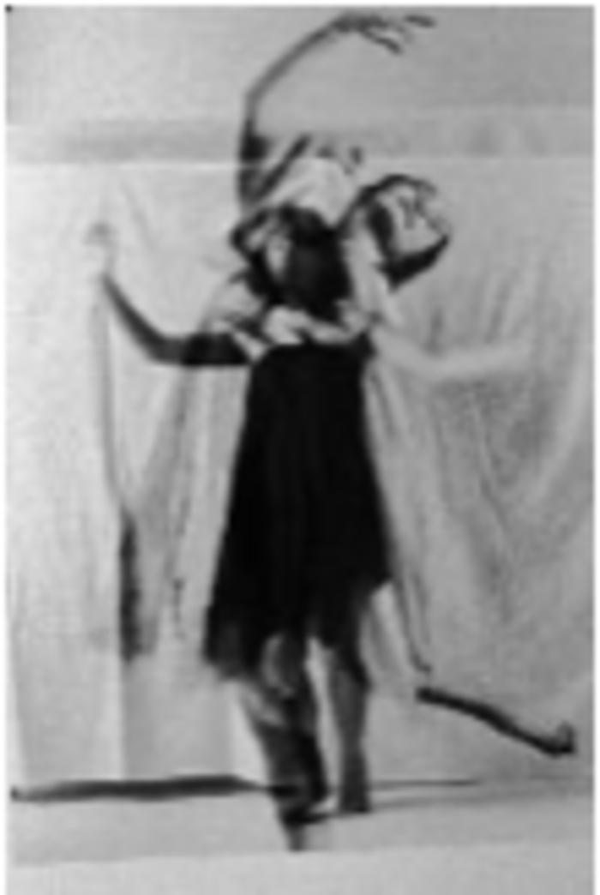
 | Individual Mythology: Free Dance, Photo (ODFAM_11) |  | 1975 – 1976
 | The Nude Model: Performance (ODFAM_110) |  | 1977
 | The Nude Model: Performance (ODFAM_111) |  | 1976
 | Nude Model: Appropriated Photo (ODFAM_112) |  | 1976
 | Nude Model: Appropriated Photo (ODFAM_113) |  | 1976
 | Nude Model: Appropriated Photo (ODFAM_114) |  | 1976
 | Nude Model: Appropriated Photo (ODFAM_115) |  | 1976
 | Nude Model: Appropriated Photo (ODFAM_116) |  | 1977
 | Nude Model: Appropriated Photo (ODFAM_117) |  | 1977
 | Nude Model: Appropriated Photo (ODFAM_118) |  | 1977
 | The Nude Model: Performance (ODFAM_119) |  | 1977
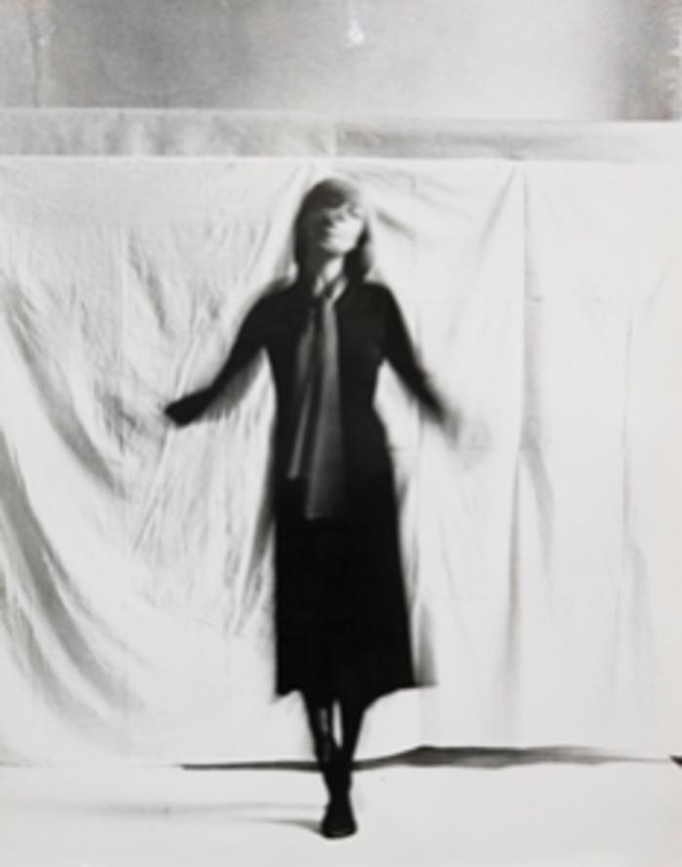
 | Individual Mythology: Free Dance, Photo (ODFAM_12) |  | 1975 – 1976
 | The Nude Model: Performance (ODFAM_120) |  | 1977
 | The Nude Model: Performance (ODFAM_121) |  | 1977
 | The Nude Model: Performance (ODFAM_122) |  | 1977
 | The Nude Model: Performance (ODFAM_123) |  | 1977
 | The Nude Model: Performance (ODFAM_124) |  | 1977
 | The Nude Model: Performance (ODFAM_125) |  | 1977
 | The Nude Model: Performance (ODFAM_126) |  | 1977
 | The Nude Model: Performance (ODFAM_127) |  | 1977
 | The Nude Model: Performance (ODFAM_128) |  | 1977
 | The Nude Model: Performance (ODFAM_129) |  | 1977
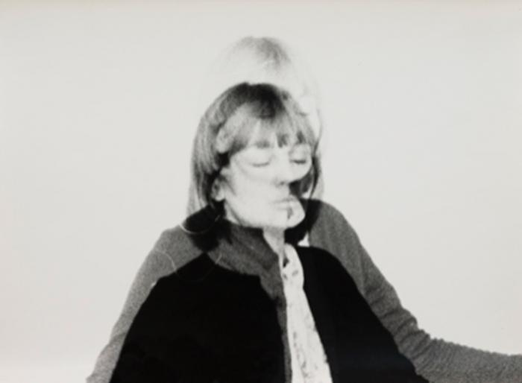 | Individual Mythology: Free Dance, Photo (ODFAM_13) |  | 1975 – 1976
 | The Nude Model: Performance (ODFAM_130) |  | 1977
 | The Nude Model: Performance (ODFAM_131) |  | 1977
 | The Nude Model: Performance (ODFAM_132) |  | 1977
 | The Nude Modell: Performance (ODFAM_133) |  | 1977
 | The Nude Modell: Performance (ODFAM_134) |  | 1977
 | The Nude Modell: Performance (ODFAM_135) |  | 1977
 | The Nude Modell: Performance (ODFAM_136) |  | 1977
 | The Nude Model: Performance (ODFAM_137) |  | 1977
 | The Nude Modell: Performance (ODFAM_138) |  | 1977
 | The Nude Modell: Performance (ODFAM_139) |  | 1977
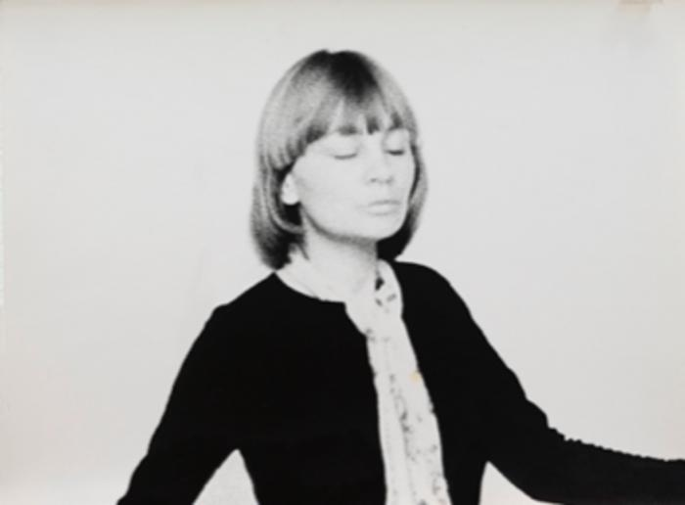 | Individual Mythology: Free Dance, Photo (ODFAM_14) |  | 1975 – 1976
 | The Nude Modell: Performance (ODFAM_140) |  | 1977
 | The Nude Modell: Performance (ODFAM_141) |  | 1977
 | The Nude Modell: Performance (ODFAM_142) |  | 1977
 | The Nude Modell: Performance (ODFAM_143) |  | 1977
 | The Nude Modell: Performance (ODFAM_144) |  | 1976 – 1977
 | Situations: Photo (ODFAM_145) |  | 1976 – 1977
 | Situations: Photo (ODFAM_146) |  | 1976 – 1977
 | Situations: Photo (ODFAM_147) |  | 1976 – 1977
 | Situations: Photo (ODFAM_148) |  | 1976
 | Café Rose (ODFAM_149) |  | 1976
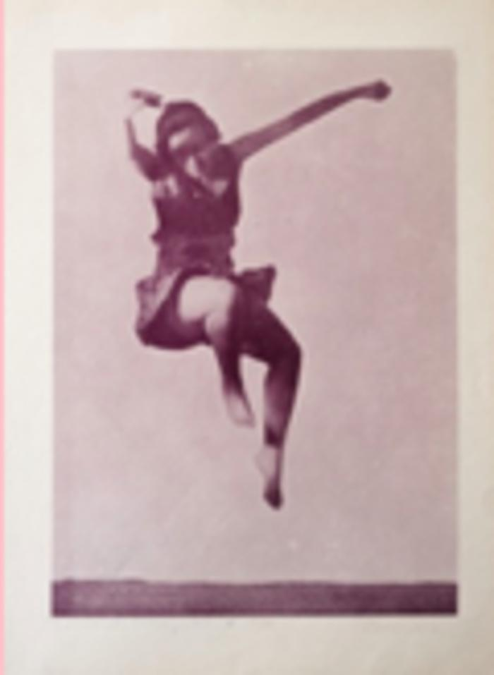
 | Individual Mythology: Free Dance, Photo (ODFAM_15) |  | 1975 – 1976
 | Café Rose (ODFAM_150) |  | 1976
 | Café Rose, Water and Communication Event (ODFAM_151) |  | 1976
 | Café Rose, Water and Communication Event (ODFAM_152) |  | 1976
 | Café Rose, Water and Communication Event (ODFAM_153) |  | 1977
 | Individual Mythology: Getting out of the Cage, Offset (ODFAM_154) |  | 1977
 | Situations, III: Silkscreen, Black (ODFAM_155) |  | 1977
 | Situations, III: Silkscreen, Black (ODFAM_156) |  | 1976 – 1977
 | Situations, I: Silkscreen, Test Print, Black (ODFAM_157) |  | 1977
 | Situations, I: Silkscreen, Blue (ODFAM_158)
 | Commonplace Symbols, I–VI (ODFAM_159) |  | 1976
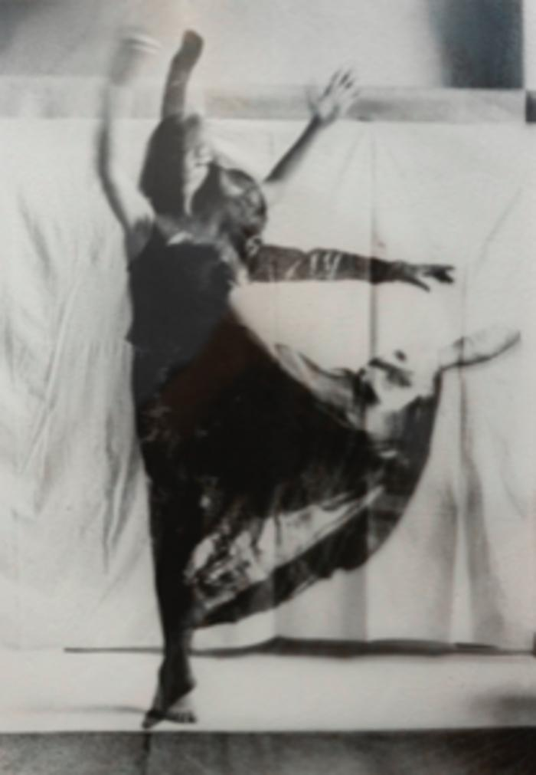
 | Individual Mitology: Free Dance, Photo (ODFAM_16) |  | 1977
 | Commonplace Symbols: The Red Flag over the Reichstag, Photo (ODFAM_160) |  | 1977
 | Commonplace Symbols: The Cage, I, Empty Cage, Photo (ODFAM_161) |  | 1977
 | Commonplace Symbols: The Chair, I–II, Offset (ODFAM_162) |  | 1977
 | Commonplace Symbols: The Chair, I–II, Offset (ODFAM_163) |  | 1977
 | Commonplace Symbols, I–VI: Offset (ODFAM_164) |  | 1977
 | Commonplace Symbols, I–VI: Offset (ODFAM_165) |  | 1977
 | Commonplace Symbols: Window, Offset (ODFAM_166) |  | 1977
 | Commonplace Symbols: Cage, I, Empty Cage, Offset (ODFAM_167) |  | 1977
 | Commonplace Symbols: The Red Flag over the Reichstag, Offset (ODFAM_168) |  | 1977
 | Commonplace Symbols: Knives, Offset (ODFAM_169) |  | 1977
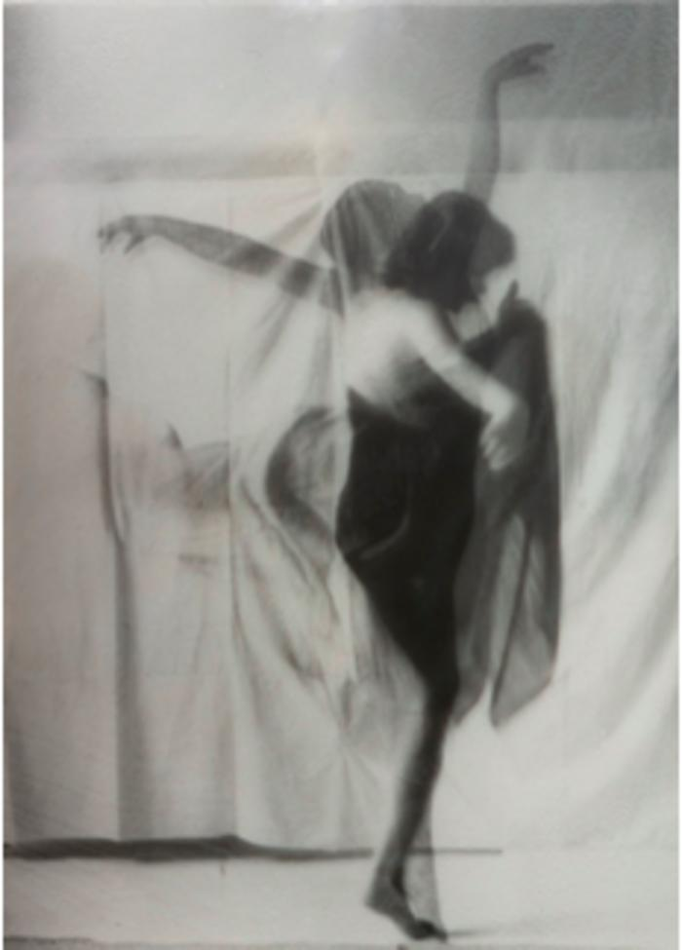
 | Individual Mythology: Free Dance, Photo (ODFAM_17) |  | 1977
 | Commonpalce Symbols: The Chair, I, Front view, Offset (ODFAM_170) |  | 1977
 | Commonplace Symbols: The Chair, II, Side view, Offset (ODFAM_171) |  | 1977
 | Individual Mythology: And Socialist Politics, Slides (ODFAM_172) |  | 1977
 | Individual Mythology: And Socialist Politics, Slide (ODFAM_173) |  | 1977
 | Individual Mythology: And Socialist Politics, Slide (ODFAM_174) |  | 1977
 | Be Happy Until 10 (ODFAM_175) |  | 1977
 | Be Happy Until 10 (ODFAM_176) |  | 1977
 | Glass Breaking: Performance in the Darkroom (ODFAM_177) |  | 1977
 | Glass Breaking: Photo (ODFAM_178) |  | 1977
 | Glass Breaking: Photo (ODFAM_179) |  | 1978
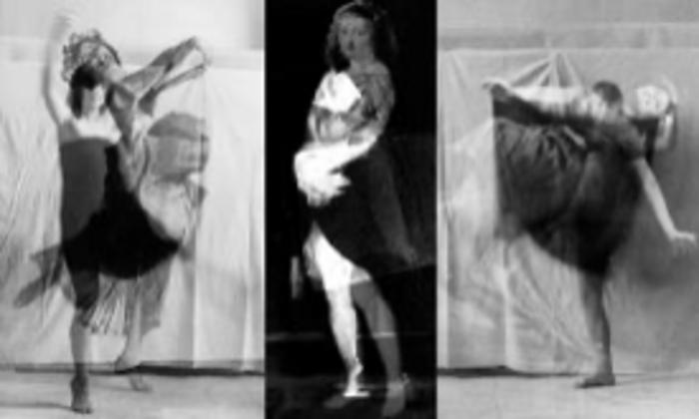 | Individual Mythology: Free Dance, Photo (ODFAM_18) |  | 1975 – 1976
 | Glass Breaking: Performance (ODFAM_180) |  | 1978
 | Glass Breaking: Performance (ODFAM_181) |  | 1978
 | Glass Breaking: Performance (ODFAM_182) |  | 1978
 | Glass Breaking: Performance (ODFAM_183) |  | 1977
 | Glass Breaking: Photo (ODFAM_184) |  | 1978
 | Hesitating Moment, II, Photo (ODFAM_185) |  | 1978
 | Wedding: Performance (ODFAM_186) |  | 1978
 | Wedding Performance: Invitation to the Wedding (ODFAM_187) |  | 1978
 | Wedding: Performance (ODFAM_188) |  | 1978
 | Pornography: I Embrace Myself, Photo (ODFAM_189) |  | 1978 – 1979
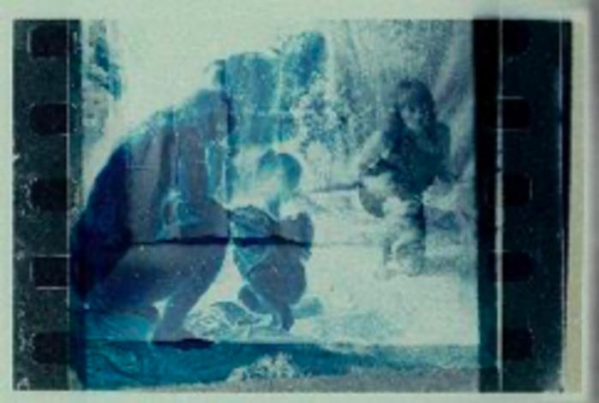 | Individual Mythology: Rubens, Photo (ODFAM_19) |  | 1976 – 2014
 | Pornography: I Attach to Myself, Photo (ODFAM_190) |  | 1979
 | Pornography: Erased Drawing (ODFAM_191) |  | 1978 – 1979
 | Pornography: I Embrace Myself, Photo (ODFAM_192)
 | Pornography: I Embrace Myself, I–II, Photo (ODFAM_193)
 | Pornography (ODFAM_194)
 | Pornography: Xerox Copy (ODFAM_195)
 | Pornography: Xerox Copy (ODFAM_196)
 | Pornography: Xerox Copy (ODFAM_197)
 | Pornography: Xerox Copy (ODFAM_198)
 | Pornography: Xerox Copy (ODFAM_199)
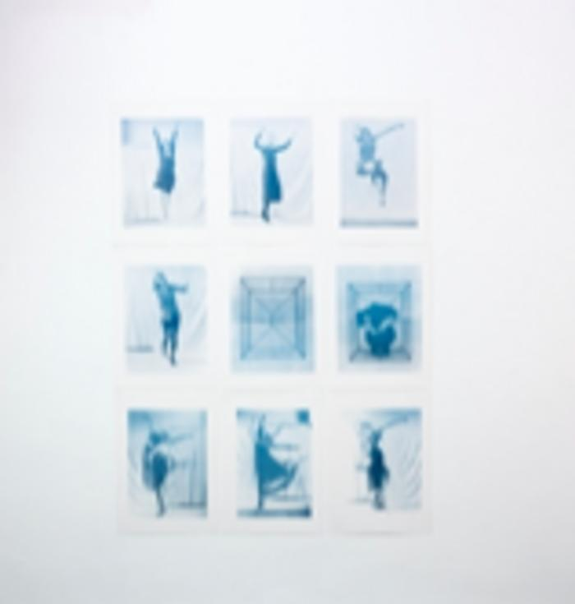
 | Individual Mythology: Rubens, Photo (ODFAM_20) |  | 1976 – 1977
 | Pornography: Xerox Copy (ODFAM_200)
 | Pornography: Xerox Copy (ODFAM_201) |  | 1981
 | Erased History, 2: Ireland, Xerox Copy (ODFAM_202) |  | 1981
 | Erased History, 3: May 13. 1981, Pope John Paul II, Appropriated News Print (ODFAM_203) |  | 1981
 | Erased History, 7: March 30, 1981, President Ronald Reagan, Appropriated News Print (ODFAM_204) |  | 1981
 | Erased History, 2: Ireland, Appropriated News Print (ODFAM_205) |  | 1981
 | Erased History, 7: President Ronald Reagan, March 30, 1981, Xerox Copy (ODFAM_206) |  | 1981
 | Erased History: El Mozote Massacre, I, Atlacatl Battalion, December, 1981, Drawing (ODFAM_207)
 | Erased History: El Mozote Massacre, II, Atlacatl Battalion, December, 1981, Drawing (ODFAM_208) |  | 1979
 | Pornography: Erased Drawing (ODFAM_209)
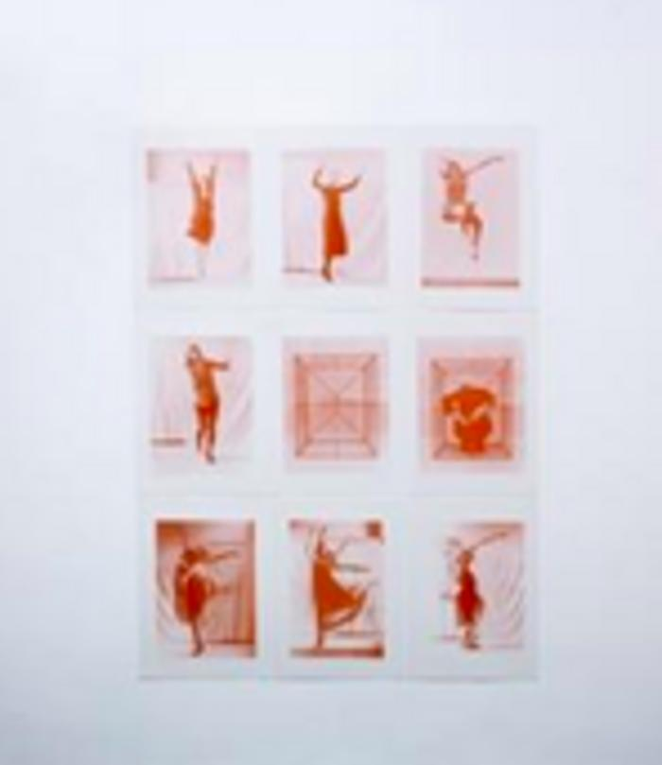
 | Individual Mythology: Free Dance, Offset, Black (ODFAM_21) |  | 1976 – 1977
 | Erased History: El Mozote Massacre, III, Atlacatl Battalion, December, 1981, Drawing (ODFAM_210) |  | 1979
 | Original and Copy: Ladder (ODFAM_211)
 | Original and Copy: Cable, Xerox Copy (ODFAM_212)
 | Original and Copy: A Packet of Cigarettes, Drawing (ODFAM_213) |  | 1979
 | Original and Copy: Perfume, Birth Control Pills and Earrings, Xerox Copy (ODFAM_214)
 | Original and Copy: Scissors, Xerox Copy (ODFAM_215)
 | Original and Copy: Scissors, Montage (ODFAM_216)
 | Original and Copy: 24, Montage (ODFAM_217) |  | 1979
 | Original and Copy: Comb, Xerox Copy (ODFAM_218) |  | 1979
 | Original and Copy: Sunglasses, Xerox Copy (ODFAM_219) |  | 1979
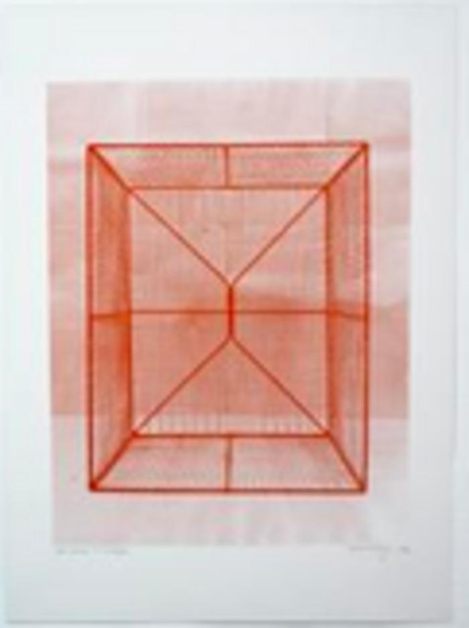
 | Individual Mythology, III: Free Dance, Offset, Blue (ODFAM_22) |  | 1976 – 1977
 | Transparency: Xerox Copy (ODFAM_220) |  | 1979
 | Transparency: Installation (ODFAM_221) |  | 1979
 | Transparency: Mdm. Barnett Newman, Installation (ODFAM_222) |  | 1979
 | Transparency: Mdm. Barnett Newman, Installation (ODFAM_223) |  | 1979
 | Transparency: Mdm. Barnett Newman, Installation (ODFAM_224) |  | 1979
 | Transparency: Suitcase, Drawing (ODFAM_225) |  | 1979
 | Transparency: Photo Lamp, Drawing (ODFAM_226) |  | 1979
 | Transparency: Scissors, Xerox (ODFAM_227) |  | 1979
 | Transparency 9: Installation (ODFAM_228) |  | 1979
 | In Someone's Shadow: Mdm. Duchamp, Drawing (ODFAM_229) |  | 1979
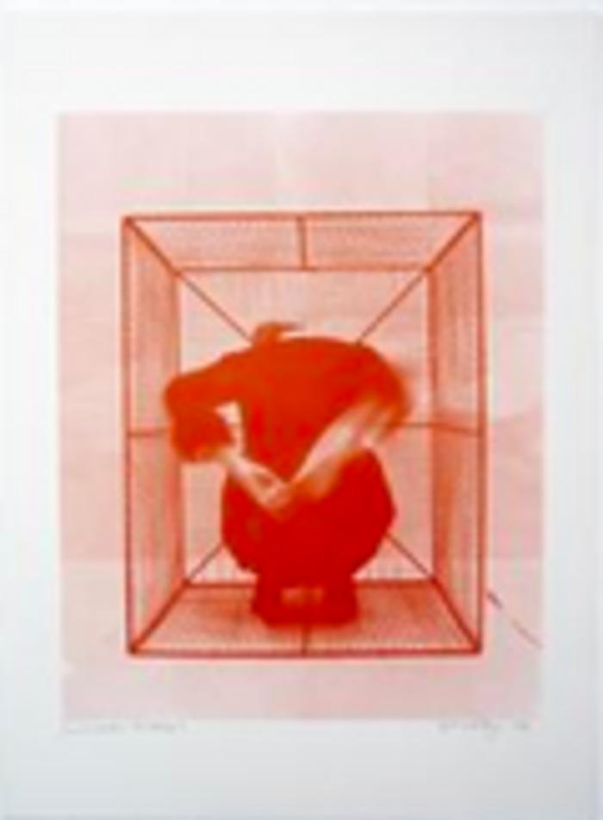
 | Individual Mythology, IV: Free Dance, Offset, Red (ODFAM_23) |  | 1976 – 1977
 | In Someone's shadow: Mdm. Duchamp, Drawing (ODFAM_230) |  | 1979
 | In Someone’s Shadow: Mdm. Barnett Newman, Painting (ODFAM_231) |  | 1979
 | Transparency, 4: Montage (ODFAM_232) |  | 1979
 | In Someone’s Shadow: Photo (ODFAM_233) |  | 1979
 | In Someone’s Shadow: (ODFAM_234) |  | 1979
 | Mdm. Selavy Duchamp, I, Sculpture (ODFAM_235) |  | 1979
 | In Someone’s Shadow: (ODFAM_236) |  | 1979
 | Mdm. Selavy Duchamp, II, Sculpture (ODFAM_237) |  | 1979
 | In Someone’s Shadow: (ODFAM_238) |  | 1979
 | Mdm. Selavy Duchamp, IV, Sculpture (ODFAM_239) |  | 1980
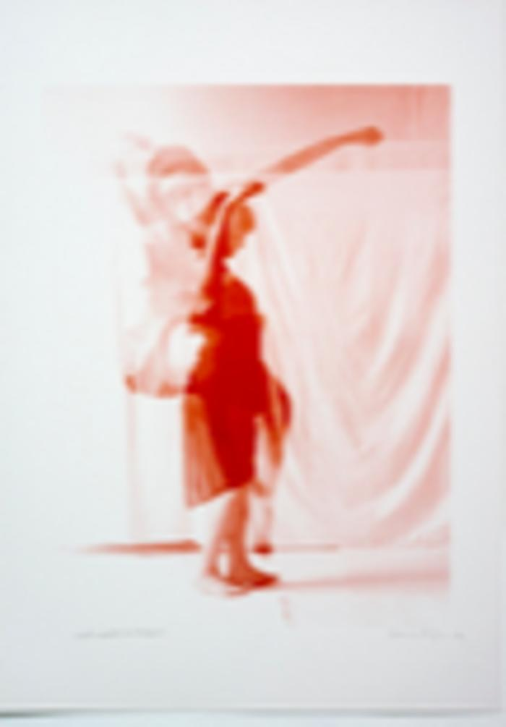
 | Individual Mythology, IV: Cage I, Empty Cage, Offset, Red (ODFAM_24) |  | 1976 – 1977
 | In Someone’s Shadow: (ODFAM_240) |  | 1980
 | Mdm. Selavy Duchamp, III, Sculpture (ODFAM_241) |  | 1980
 | In Someone’s Shadow: (ODFAM_242) |  | 1980
 | Mdm. Selavy Duchamp, V, Sculpture (ODFAM_243) |  | 1980
 | In Someone’s Shadow: (ODFAM_244) |  | 1980
 | Mdm. Selavy Duchamp, VI. Sculpture (ODFAM_245) |  | 1980
 | In Someone’s Shadow: Mdm. Bruce Nauman, I, Installation (ODFAM_246) |  | 1980
 | In Someone’s Shadow: Mdm. Bruce Nauman, III, Installation (ODFAM_247) |  | 1980
 | In Someone’s Shadow: Mdm. Bruce Nauman, IV, Installation (ODFAM_248) |  | 1979
 | In Someone’s Shadow: Mdm. Selavy Duchamp, 1, Xerox Copy (ODFAM_249) |  | 1979
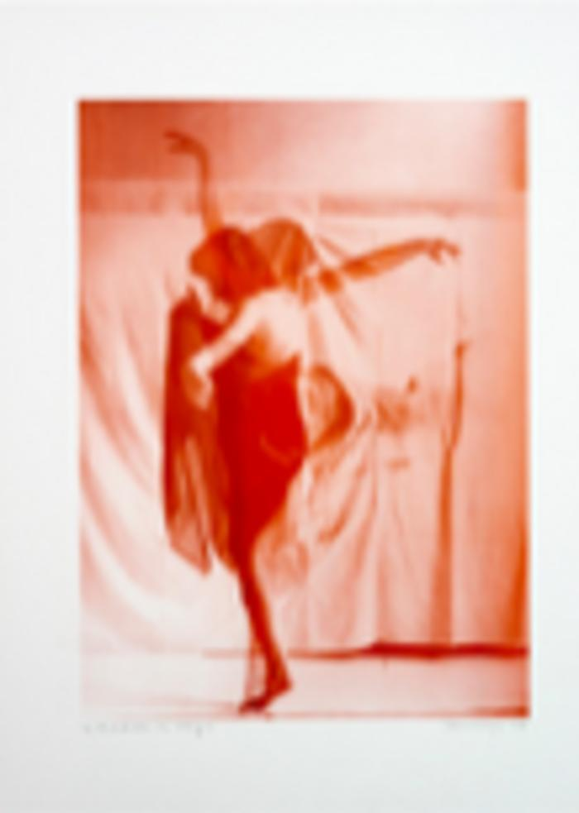
 | Individual Mythology, IV: Getting out of the Cage, Offset, Red (ODFAM_25) |  | 1976 – 1977
 | In Someone’s Shadow: Mdm. Selavy Duchamp, 2, Xerox Copy (ODFAM_250)
 | In Someone’s Shadow: Mdm. Selavy Duchamp, 3, Xerox Copy (ODFAM_251) |  | 1980
 | In Someone’s Shadow: Mdm. Selavy Duchamp, 4, Xerox Copy (ODFAM_252) |  | 1980
 | In Someone’s Shadow: Mdm. Selavy Duchamp, 5, Xerox Copy (ODFAM_253) |  | 1980
 | In Someone’s Shadow: Mdm. Selavy Duchamp, 6, Xerox Copy (ODFAM_254) |  | 1979 – 1980
 | In Someone's (Something’s) Shadow: Sketch, 1 (ODFAM_255) |  | 1979 – 1980
 | In Someone's (Something’s) Shadow: Sketch, 2 (ODFAM_256) |  | 1979 – 1980
 | Temporary Coherence: Stamp (ODFAM_257) |  | 1979 – 1980
 | Temporary Coherence: Drawing, 1 (ODFAM_258) |  | 1979 – 1980
 | Temporary Coherence: Drawing, 2 (ODFAM_259) |  | 1979 – 1980
 | Individual Mythology, IV: Free Dance, Offset, Red (ODFAM_26) |  | 1976 – 1977
 | Temporary Coherence: Gun (ODFAM_260)
 | Temporary Coherence: Photo, 3 (ODFAM_261)
 | Temporary Coherence: Photo, 2 (ODFAM_262)
 | Temporary Coherence: Photo, 1 (ODFAM_263)
 | Temporary Coherence: Photo, 4 (ODFAM_264)
 | Temporary Coherence: Photo, 5 (ODFAM_265)
 | Temporary Coherence: Photo, 6 (ODFAM_266) |  | 1980
 | Double: Photo (ODFAM_267) |  | 1979
 | Double: Photo (ODFAM_268) |  | 1979
 | Double: Photo (ODFAM_269) |  | 1979
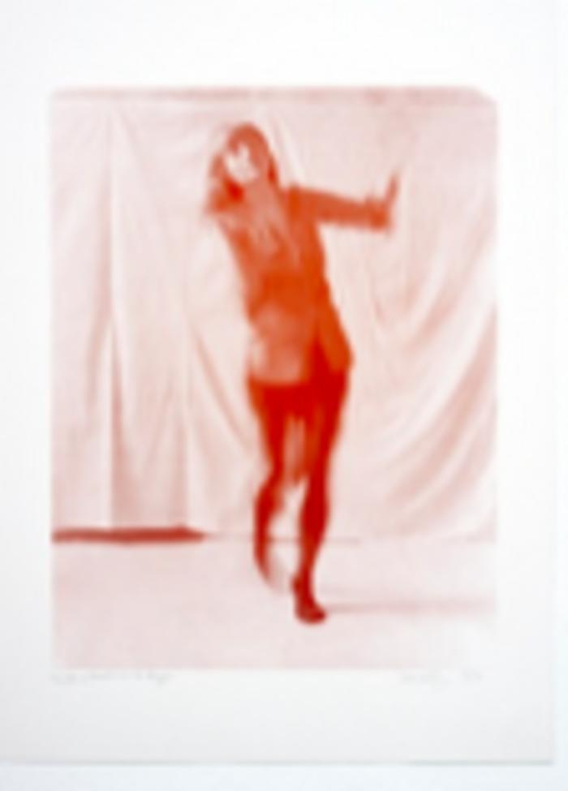
 | Individual Mythology, IV: Free Dance, Offset, Red (ODFAM_27) |  | 1976 – 1977
 | Double: Video (ODFAM_270) |  | 1979
 | In Someone (Something’s) Shadow: Sketch, 3 (ODFAM_271) |  | 1979
 | In Someone (Something’s) Shadow: Sketch, 4 (ODFAM_272) |  | 1979
 | The red star planned for the Toronto's CN Tower (ODFAM_273) |  | 1979
 | Diverted Diagonal: Photo, 1 (ODFAM_274) |  | 1979
 | Diverted Diagonal: Photo, 2 (ODFAM_275) |  | 1979
 | Diverted Diagonal: Performance (ODFAM_276) |  | 1980
 | Diverted Diagonal: Performance (ODFAM_277) |  | 1980
 | Diverted Diagonal: Performance (ODFAM_278) |  | 1980
 | Diverted Diagonal: Performance (ODFAM_279) |  | 1981
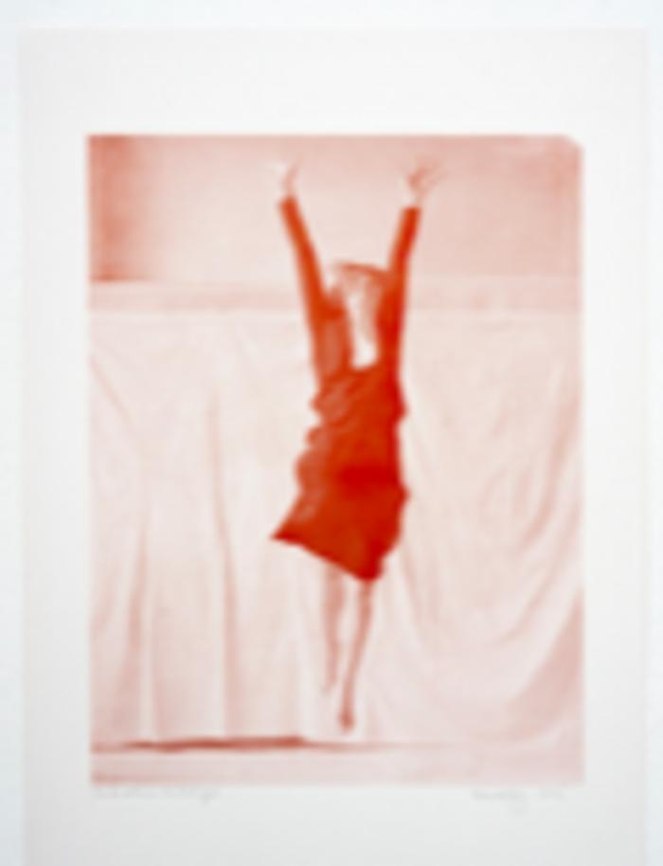
 | Individual Mythology, IV: Free Dance, Offset, Red (ODFAM_28) |  | 1976 – 1977
 | Diverted Diagonal: Performance (ODFAM_280) |  | 1981
 | Diverted Diagonal: Performance, Xerox Copy (ODFAM_281) |  | 1981
 | Diverted Diagonal: Performance, Xerox Copy (ODFAM_282) |  | 1981
 | Barbara: Performance, Xerox Copy (ODFAM_283) |  | 1980
 | Barbara: Performance (ODFAM_284) |  | 1980
 | Barbara: Performance (ODFAM_285) |  | 1980
 | Megpróbálok átlátszó lenni, a művészettörténet számára: Performansz (ODFAM_286) |  | 1980
 | Hijacking the Shadow: Exhibition (ODFAM_287) |  | 1980
 | Hijacking the Shadow: Exhibition (ODFAM_288) |  | 1980
 | Hijacking the Shadow: Exhibition (ODFAM_289) |  | 1980
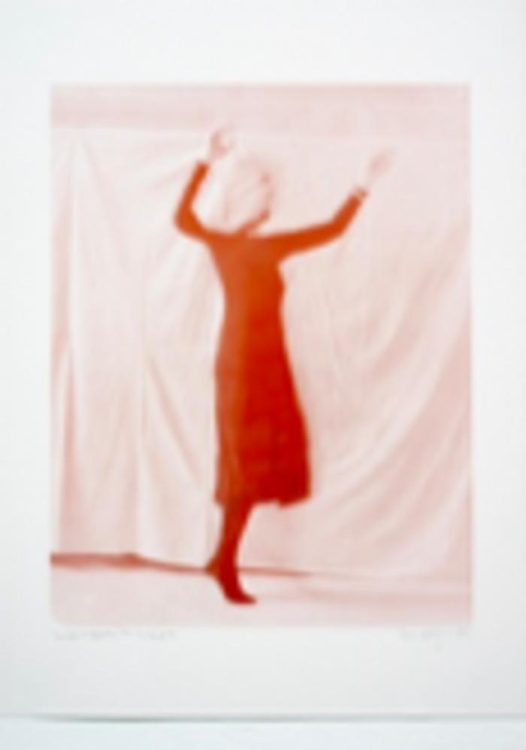
 | Individual Mythology, IV: Free Dance, Offset, Red (ODFAM_29) |  | 1976 – 1977
 | Hijacking the Shadow: Exhibition (ODFAM_290) |  | 1981
 | I Try to Be Transparent, to Art History: Performance (ODFAM_291) |  | 1981
 | I Try to Be Transparent, to Art History: Video (ODFAM_292) |  | 1981
 | I Try to Be Transparent, to Art History: Performance (ODFAM_293) |  | 1981
 | I Try to Be Transparent, to Art History: Performance (ODFAM_294) |  | 1982
 | I Try to Be Transparent, to Art History: Performance (ODFAM_295) |  | 1981
 | I Try to Be Transparent, to Art History: Photo (ODFAM_296) |  | 1981
 | I Try to Be Transparent, to Art History: Photo (ODFAM_297) |  | 1981
 | Diavision: Dialogue Sculpture, II, Performance (ODFAM_298) |  | 1981
 | Diavision: Dialogue Sculpture, II, Performance (ODFAM_299) |  | 1981
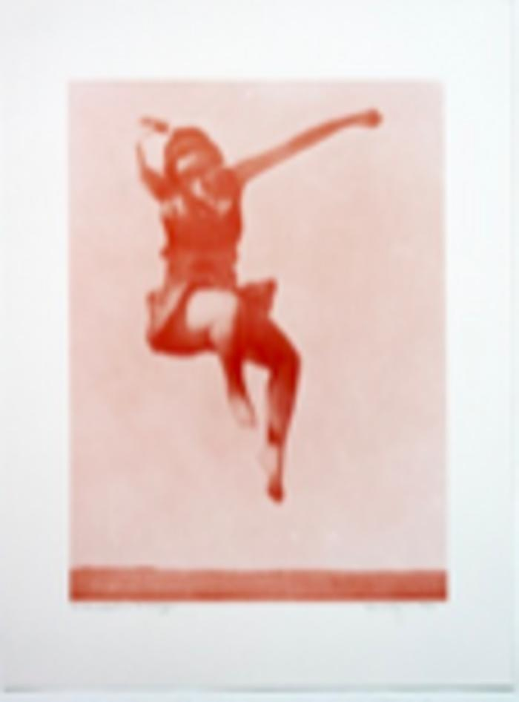
 | Individual Mythology, IV: Free Dance, Offset, Red (ODFAM_30) |  | 1976 – 1977
 | Diavision: Dialogue Sculpture, II, Performance (ODFAM_300) |  | 1983
 | Diavision: Dialogue Sculpture, II, Performance (ODFAM_301) |  | 1983
 | Pornography: Stencil (ODFAM_302)
 | Heart (ODFAM_303) |  | 1982
 | Bomb in the Mouth (ODFAM_304) |  | 1982
 | Nude (ODFAM_305)
 | Brain (ODFAM_306)
 | Hand (ODFAM_307)
 | Brain (ODFAM_308)
 | Curator (ODFAM_309)
 | Individual Mythology, IV: Free Dance, Offset, Red (ODFAM_31) |  | 1976 – 1977
 | Art History and Me: Mdm. Barnett Newman (ODFAM_310)
 | Art History and Me: Red Color Field (ODFAM_311)
 | Art History and Me: Red Color Field and Two Silhouettes (ODFAM_312)
 | Adam and Eve: Adam with His Words and Eve Made of Steel (ODFAM_313)
 | Sexual Mythology: Exhibition (ODFAM_314)
 | Sexual Mythology: Exhibition (ODFAM_315)
 | Sexual Mythology: Head with Red Breath (ODFAM_316)
 | Sexual Mythology: Body without Internal Organs, Proper Order (ODFAM_317)
 | Sexual Mythology: Body Without Internal Organs, Sex (ODFAM_318) |  | 1983
 | Sexual Mythology: Body Without Internal Organs, Red, Green, Blue (ODFAM_319) |  | 1983
 | Individual Mythology, IV: Free Dance, Isadora Duncan, Offset, Red (ODFAM_32) |  | 1976 – 1977
 | Sexual Mythology: Body Without Internal Organs, Blue, Red, Black (ODFAM_320) |  | 1983
 | Sexual Mythology: Extention of the Eye (ODFAM_321) |  | 1983
 | Sexual Mythology: Shit and Cube (ODFAM_322) |  | 1983
 | The Body: Installation (ODFAM_323) |  | 1983
 | The Body Sees Everything: Watercolor, II (ODFAM_324) |  | 1983
 | The Body Sees Everything: Watercolor, I (ODFAM_325) |  | 1983
 | Colab, The Ritz Project (ODFAM_326) |  | 1983
 | Colab Meeting at Peter Fend’s Broadway Loft (ODFAM_327) |  | 1983
 | Alter Egos: War Machine, Installation (ODFAM_328)
 | Alter Egos: War Machine, Installation (ODFAM_329)
 | Individual Mythology, III: Free Dance, Offset, Blue (ODFAM_33) |  | 1976 – 1977
 | Alter Egos: War Machine, Installation (ODFAM_330)
 | Alter Egos: Warmachine, Installation (ODFAM_331)
 | Alter Egos: Warmachine, Installation (ODFAM_332)
 | Alter Egos: Warmachine, Installation (ODFAM_333)
 | Alter Egos: Warmachine, Installation, Painting (ODFAM_334) |  | 1984
 | Alter Egos: Warmachine: Installation, Painting (ODFAM_335) |  | 1985
 | Apocalyptic Landscape: Scarab, Installation (ODFAM_336) |  | 1985
 | Apocalyptic Landscape: Scarab, Installation (ODFAM_337) |  | 1985
 | Apocalyptic Landscape: Scarab, Installation (ODFAM_338) |  | 1984
 | Apocalyptic Landscape: Scarab, Installation (ODFAM_339) |  | 1983
 | Individual Mythology, III: Cage I, Empty Cage, Offset, Blue (ODFAM_34) |  | 1976 – 1977
 | Apocalyptic Landscape: Scarab, Installation (ODFAM_340) |  | 1984
 | Apocalyptic Landscape: Scarab, Installation (ODFAM_341) |  | 1983
 | Heart and Columns (ODFAM_342) |  | 1983
 | Greetings from NYC (ODFAM_343) |  | 1983
 | Homeless on Bowery (ODFAM_344) |  | 1984
 | Homeless on Bowery (ODFAM_345) |  | 1984
 | Biological Metaphors, I: Exhibition (ODFAM_346) |  | 1984
 | Biological Metaphor: Blood Circulation, Hearing Cells, Painting (ODFAM_347) |  | 1981
 | Biological Methaphors, I: Exhibition (ODFAM_348) |  | 1981
 | Biological Metaphors: Painting Installation (ODFAM_349) |  | 1981
 | Individual Mythology, III: Getting out of the Cage, Offset, Blue (ODFAM_35) |  | 1976 – 1977
 | Biological Metaphor: Kidneys, Chest, Brain, Painting (ODFAM_350) |  | 1982
 | Biological Metaphor: T Cell, Viruses, Painting (ODFAM_351) |  | 1984
 | Biological Metaphor: The Brain, Painting (ODFAM_352) |  | 1984
 | Biological Metaphor: Self-Portrait as an American Businessman with Intestines, Painting (ODFAM_353) |  | 1984
 | Biological Metaphor: Self-Portrait as a Party Secretary with Kidneys, Painting (ODFAM_354) |  | 1983
 | Bubble, II: Painting (ODFAM_355)
 | Bubble, I: Painting (ODFAM_356) |  | 1985
 | Bubble, III: Painting (ODFAM_357)
 | Art History and Me: Sironi and Me with Blue Frame (ODFAM_358)
 | Biological Metaphor: The Brain (ODFAM_359)
 | Individual Mythology, III: Free Dance, Offset, Blue (ODFAM_36) |  | 1976 – 1977
 | Biological Metaphors, II: Exhibition (ODFAM_360)
 | Biological Metaphors, III: Installation (ODFAM_361)
 | Biological Metaphor: Kidneys, Brain, Lungs, Painting (ODFAM_362)
 | Biological Metaphors: Self-Portraits after Jan van Neck, Painting (ODFAM_363)
 | Biological Metaphors, IV: Dissection of Artaud, Foucault and Vesalius, Exhibition (ODFAM_364)
 | Biological Metaphors: Drawings (ODFAM_365) |  | 1988
 | Biological Metaphors: Drawings (ODFAM_366) |  | 1988
 | Biological Metaphors: Drawings (ODFAM_367) |  | 1984
 | Biological Metaphors: Dissection of Artaud, Foucault and Vesalius, Drawing (ODFAM_368) |  | 1984
 | Biological Metaphors: Dissection of Artaud, Foucault and Vesalius, Drawing (ODFAM_369) |  | 1984
 | Individual Mythology, III: Free Dance, Offset, Blue (ODFAM_37) |  | 1976 – 1977
 | Biological Metaphors: Dissection of Artaud, Foucault and Vesalius, Drawing (ODFAM_370)
 | Biological Metaphors: Drawings (ODFAM_371)
 | Biological Metaphors: Drawings (ODFAM_372)
 | Adventure in Technos Dystopium: The Heritage of Edith Simpson, Condensation of Electricity (ODFAM_373)
 | Adventure in Technos Dystopium: Leyden Jar, similia, The human body is a good conductor (ODFAM_374)
 | Adventure in Technos Dystopium: The Heritage of Edith Simpson, Montage (ODFAM_375) |  | 1984 – 1988
 | Adventure in Technos Dystopium: Edith Simpson, Coal and Salt,Technological Metaphors, and Blue Painting, Installation (ODFAM_376) |  | 1987
 | Adventure in Technos Dystopium: Edith Simpson, Packaging Machine (ODFAM_377) |  | 1987
 | and Diderot’s Encyclopedia on the Beauty Table, Installation (ODFAM_378)
 | Adventure in Technos Dystopium: The Heritage of Edith Simpson, Exhibition (ODFAM_379)
 | Individual Mythology, III: Free Dance, Offset, Blue (ODFAM_38) |  | 1976 – 1977
 | Adventure in Technos Dystopium: The Heritage of Edith Simpson, Exhibition (ODFAM_380)
 | Adventure in Technos Dystopium: The Heritage of Edith Simpson, Exhibition (ODFAM_381)
 | Adventure in Technos Dystopium: The Heritage of Edith Simpson, Exhibition (ODFAM_382)
 | Adventure in Technos Dystopium: Dystopium Infinite, Portrait (ODFAM_383)
 | Adventure in Technos Dystopium: Dystopium Infinite Watt’s Steam Experiment (ODFAM_384)
 | Adventure in Technos Dystopium: Dystopium Infinite, 0001, Pia Mater (ODFAM_385)
 | Adventure in Technos Dystopium: Dystopium Infinite, 0004, Black Mirror, Photo (ODFAM_386)
 | Adventure in Technos Dystopium: Dystopium Infinite (ODFAM_387)
 | Adventure in Technos Dystopium: Dystopium Infinite (ODFAM_388)
 | Adventure in Technos Dystopium: Dystopium Infinite (ODFAM_389)
 | Individual Mythology, III: Free Dance, Offset, Blue (ODFAM_39) |  | 1977
 | Adventure in Technos Dystopium: Dystopium Infinite (ODFAM_390)
 | Adventure in Technos Dystopium: Dystopium Infinite (ODFAM_391)
 | Adventure in Technos Dystopium: Dystopium Infinite (ODFAM_392)
 | Adventure in Technos Dystopium: Dystopium Infinite, Large Leiden Jar (ODFAM_393)
 | Adventure in Technos Dystopium: Dystopium Infinite (ODFAM_394) |  | 1984
 | Adventure in Technos Dystopium: Dystopium Infinite (ODFAM_395)
 | Adventure in Technos Dystopium: Dystopium Infinite (ODFAM_396)
 | Adventure in Technos Dystopium: Dystopium Infinite (ODFAM_397) |  | 1984
 | Adventure in Technos Dystopium: Dystopium Infinite (ODFAM_398) |  | 1986
 | Adventure in Technos Dystopium: Dystopium Infinite (ODFAM_399) |  | 1986
 | Individual Mythology, II A: Free Dance, Offset, Green (ODFAM_40) |  | 1977
 | Adventure in Technos Dystopium: Dystopium Infinite (ODFAM_400) |  | 1986
 | Adventure in Technos Dystopium: Dystopium Infinite (ODFAM_401) |  | 1986
 | Adventure in Technos Dystopium: Dystopium Infinite, The Body Self, Photo (ODFAM_402) |  | 1986
 | Adventure in Technos Dystopium: The Body Self, Photo (ODFAM_403) |  | 1986
 | Adventure in Technos Dystopium: Dystopium Infinite (ODFAM_404)
 | Adventure in Technos Dystopium: Dystopium Infinite (ODFAM_405)
 | Adventure in Technos Dystopium: Dystopium Infinite, 0036, Leyden Jar (ODFAM_406) |  | 1984
 | Adventure in Technos Dystopium: Dystopium Infinite, LVIII Boerhaave (ODFAM_407)
 | Adventure in Technos Dystopium: Dystopium Infinite, LVIII Boerhaave (ODFAM_408) |  | 1984 – 1989
 | Adventure in Technos Dystopium: Dystopium Infinite, LVIII Boerhaave (ODFAM_409)
 | Individual Mythology, II A: Free Dance, Offset, Green (ODFAM_41) |  | 1975 – 1976
 | Adventure in Technos Dystopium: Dystopium Infinite, LVIII Boerhaave (ODFAM_410)
 | Adventure in Technos Dystopium: Dystopium Infinite, LXII Boerhaave (ODFAM_411)
 | Adventure in Technos Dystopium: Dystopium Infinite, LXIII Boerhaave (ODFAM_412)
 | Adventure in Technos Dystopium: Dystopium Infinite: X-Ray (ODFAM_413) |  | 1988
 | Adventure in Technos Dystopium: Dystopium Infinite: X-Ray (ODFAM_414) |  | 1988
 | Adventure in Technos Dystopium: Dystopium Infinite (ODFAM_415) |  | 1988
 | Adventure in Technos Dystopium: Dystopium Infinite: X-Ray (ODFAM_416) |  | 1988
 | Adventure in Technos Dystopium: Dystopium Infinite: X-Ray, II (ODFAM_417) |  | 1988
 | Adventure in Technos Dystopium: Dystopium Infinite, X-Ray (ODFAM_418) |  | 1987
 | Adventure in Technos Dystopium: Dystopium Infinite, X-Ray (ODFAM_419) |  | 1988
 | Individual Mythology, I: Free Dance, Photo (ODFAM_42) |  | 1977 – 1978
 | Adventure in Technos Dystopium: Dystopium Infinite, X-Ray (ODFAM_420) |  | 1988
 | Adventure in Technos Dystopium: Dystopium Infinite, X-Ray (ODFAM_421) |  | 1988
 | Adventure in Technos Dystopium: Popular Natural Philosophy, II, Exhibition (ODFAM_422) |  | 1988
 | Adventure in Technos Dystopium: Popular Natural Philosophy, I, Exhibition (ODFAM_423) |  | 1988
 | Adventure in Technos Dystopium: Popular Natural Philosophy, Lead (ODFAM_424) |  | 1988
 | Adventure in Technos Dystopium: Popular Natural Philosophy, I, Exhibition (ODFAM_425) |  | 1988
 | Adventure in Technos Dystopium: Popular Natural Philosophy, I, Exhibition (ODFAM_426) |  | 1988
 | Adventure in Technos Dystopium: Water on the Laboratory Table (ODFAM_427) |  | 1988
 | Adventure in Technos Dystopium: Spiral (ODFAM_428) |  | 1988
 | Adventure in Technos Dystopium: Vibration, I, Chladni’s Experiment (ODFAM_429) |  | 1988
 | Individual Mythology: Leonardo, Photo (ODFAM_43) |  | 1978
 | Adventure in Technos Dystopium: Vibration, II, String and Tuning Fork (ODFAM_430) |  | 1988
 | Adventure in Technos Dystopium: The Black Mirror, Installation (ODFAM_431) |  | 1988
 | Adventure in Technos Dystopium: Theory, I, Electric Fluid (ODFAM_432) |  | 1988
 | Adventure in Technos Dystopium: Theory, II, Magnetic Fluid (ODFAM_433) |  | 1988
 | Adventure in Technos Dystopium: Theory, III, Light (ODFAM_434) |  | 1988
 | Adventure in Technos Dystopium: Theory, IV, Freudian Discharge (ODFAM_435) |  | 1988
 | Adventure in Technos Dystopium: Designed Nature (ODFAM_436) |  | 1988
 | Adventure in Technos Dystopium: Leyden Jar, IV, similia (ODFAM_437) |  | 1989
 | Adventure in Technos Dystopium: Aurora Jar, similia (ODFAM_438) |  | 1989
 | Adventure in Technos Dystopium: Mercury (ODFAM_439) |  | 1989
 | Individual Mythology: Leonardo, Double, Photo (ODFAM_44) |  | 1977
 | Adventure in Technos Dystopium: Ladle (ODFAM_440) |  | 1989
 | Adventure in Technos Dystopium: (ODFAM_441) |  | 1989
 | Popular Natural Philosophy, II, Exhibition (ODFAM_442)
 | Adventure in Technos Dystopium: (ODFAM_443) |  | 1989
 | Popular Natural Philosophy, II, Exhibition (ODFAM_444) |  | 1988
 | Adventure in Technos Dystopium: (ODFAM_445) |  | 1989
 | Popular Natural Philosophy, II, Exhibition (ODFAM_446) |  | 1989
 | Adventure in Technos Dystopium: Popular Natural Philosophy, Leyden Jar (ODFAM_447) |  | 1989
 | Adventure in Technos Dystopium: Ammeter (ODFAM_448) |  | 1988
 | Adventure in Technos Dystopium: Natural History, Botanic (ODFAM_449) |  | 1989
 | Individual Mythology: Leonardo, Vitruvian Woman, Photo (ODFAM_45) |  | 1977
 | Adventure in Technos Dystopium: Tubuli, Naming Nature (ODFAM_450) |  | 1989
 | Adventure in Technos Dystopium: Morbid Conditions, I, Exhibition (ODFAM_451) |  | 1989
 | Adventure in Technos Dystopium: Morbid Conditions, I, Exhibition (ODFAM_452) |  | 1989
 | Adventure in Technos Dystopium: Morbid Conditions, I, Exhibition (ODFAM_453) |  | 1989
 | Adventure in Technos Dystopium: Morbid Conditions, I, Exhibition (ODFAM_454) |  | 1989
 | Lues Venerea, I, Syphilis, I (ODFAM_455) |  | 1989
 | Pulmonary Consumption, I, Tuberculosis (ODFAM_456)
 | Adventure in Technos Dystopium: Morbid Conditions, II, Exhibition (ODFAM_457)
 | Adventure in Technos Dystopium: Morbid Conditions, II, Exhibition (ODFAM_458) |  | 1990
 | Alfa and Beta Chain (ODFAM_459) |  | 1990
 | Individual Mythology: Leonardo, Double, Photo (ODFAM_46) |  | 1977 – 2013
 | My Father's Brain (ODFAM_460) |  | 1990
 | Adventure in Technos Dystopium: Morbid Conditions: Erythrocyte, I (ODFAM_461) |  | 1990
 | Genius Under the Letter G, Performance (ODFAM_462)
 | Genius Under the Letter G, performance, (ODFAM_463) |  | 1990
 | Genius Under the Letter G, performance (ODFAM_464) |  | 1990
 | Genius Under the Letter G, performance (ODFAM_465) |  | 1990
 | Genius Under the Letter G, performance (ODFAM_466) |  | 1990
 | Genius Under the Letter G, performance (ODFAM_467) |  | 1990
 | Adventure in Technos Dystopium: Fragmenta Naturae, I, Installation (ODFAM_468) |  | 1989
 | Adventure in Technos Dystopium: Fragmenta Naturae, I, Installation (ODFAM_469) |  | 1990
 | Individual Mythology: Yalta, Photo (ODFAM_47) |  | 1977
 | Adventure in Technos Dystopium: Fragmenta Naturae, I, Herbarium, I-V, (ODFAM_470) |  | 1990
 | Adventure in Technos Dystopium: Fragmenta Naturae, I, Systema Vegetabilium (ODFAM_471) |  | 1990
 | Adventure in Technos Dystopium: Fragmenta Naturae, I, Metamorphosis, Bean Sprout after Goethe (ODFAM_472) |  | 1991
 | Adventure in Technos Dystopium: Fragmenta Naturae, I, Metamorphosis, Bean Sprout after Goethe, Bean (ODFAM_473) |  | 1991
 | Adventure in Technos Dystopium: Fragmenta Naturae, I, Exhibition (ODFAM_474) |  | 1991
 | Adventure in Technos Dystopium: Fragmenta Naturae, I, Original Natural, Made by Hand, After Caspar David Friedrich, Curtain (ODFAM_475) |  | 1991
 | Adventure in Technos Dystopium: Fragmenta Naturae, Metamorphosis, Bean Sprout after Goethe (ODFAM_476) |  | 1991
 | Adventure in Technos Dystopium: Fragmenta Naturae, Metamorphosis, Bean Sprout after Goethe (ODFAM_477) |  | 1991
 | Adventure in Technos Dystopium: Fragmenta Naturae: Metamorphosis, Bean Sprout after Goethe (ODFAM_478) |  | 1992
 | Adventure in Technos Dystopium: Fragmenta Naturae: Metamorphosis, Bean Sprout after Goethe (ODFAM_479) |  | 1992
 | Individual Mythology: And Socialist Politics, Budapest 1945, Photo (ODFAM_48) |  | 1976 – 1977
 | (Illustration to the text, "1990 – Humans as Victims of the Most Divergent Ideologies") (ODFAM_480) |  | 1992
 | Adventure in Technos Dystopium: Cynical Reason, I, Exhibition (ODFAM_481) |  | 1989
 | Adventure in Technos Dystopium: Cynical Reason, I, Embroideries from Diderot’s Encyclopedia (ODFAM_482) |  | 1989
 | Adventure in Technos Dystopium: Cynical Reason, II, Exhibition (ODFAM_483) |  | 1989
 | Adventure in Technos Dystopium: Cynical Reason, III, Exhibition (ODFAM_484)
 | Adventure in Technos Dystopium: Cynical Reason, III, Exhibition (ODFAM_485) |  | 1990
 | Adventure in Technos Dystopium: Cynical Reason, III (ODFAM_486) |  | 1990
 | Adventure in Technos Dystopium: Cynical Reason, IV, Brain Doormat (ODFAM_487) |  | 1990
 | Adventure in Technos Dystopium: Cynical Reason, IV, Brain Doormat (ODFAM_488) |  | 1990
 | Adventure in Technos Dystopium: Cynical Reason, IV, Brain Doormat (ODFAM_489) |  | 1990
 | Individual Mythology, I: I Erase Myself (ODFAM_49) |  | 1976 – 1977
 | Adventure in Technos Dystopium: Cynical Reason, V, Brains on Wheels (ODFAM_490) |  | 1990
 | Adventure in Technos Dystopium: Cynical Reason, V, Brains on Wheels (ODFAM_491) |  | 1990
 | Adventure in Technos Dystopium: Cynical Reason, V, Brains on Wheels (ODFAM_492) |  | 1992
 | Adventure in Technos Dystopium: Cynical Reason, Embroideries from Diderot’s Encyclopedia (ODFAM_493) |  | 1992
 | Adventure in Technos Dystopium: Cynical Reason, Embroideries from Diderot’s Encyclopedia (ODFAM_494) |  | 1992
 | Adventure in Technos Dystopium: Cynical Reason, Embroideries from Diderot’s Encyclopedia, The Eye (ODFAM_495) |  | 1992
 | Az én manufakturálása: Agyak tűsarkú cipőben, installáció (ODFAM_496)
 | Adventure in Technos Dystopium: Cynical Reason, Installation (ODFAM_497) |  | 2012
 | Adventure in Technos Dystopium: Cynical Reason, Installation (ODFAM_498) |  | 1993
 | Adventure in Technos Dystopium: Cynical Reason, Installation (ODFAM_499) |  | 1993
 | Individual Mythology, I: I Erase Myself 1 (ODFAM_50) |  | 1976 – 1977
 | Adventure in Technos Dystopium: Cynical Reason, The Airplane’s Brain, Installation (ODFAM_500) |  | 1993
 | Adventure in Technos Dystopium: Cynical Reason, My Mother’s Medicine Cabinet (ODFAM_501) |  | 1993
 | Adventure in Technos Dystopium: Cynical Reason, The Shoes, Installation (ODFAM_502) |  | 1993
 | Adventure in Technos Dystopium: Cynical Reason: The Shoes (ODFAM_503) |  | 1993
 | Manufacturing the Self: Brains on High Heels, Exhibition (ODFAM_504) |  | 1984
 | Manufacturing the Self: Brains on High Heels. Exhibition (ODFAM_505) |  | 1984
 | Manufacturing the Self: Brains on High Heels, Installation (ODFAM_506) |  | 1984
 | Manufacturing the Self: Brains on High Heels (ODFAM_507) |  | 1993
 | Manufacturing the Self: Brains on High Heels, Installation (ODFAM_508) |  | 1994
 | Manufacturing the Self: Brains on High Heels (ODFAM_509) |  | 1994
 | Individual Mythology, I: I Erase Myself 2 (ODFAM_51) |  | 1976 – 1977
 | Manufacturing the Self: Medical Erotic (ODFAM_510) |  | 1994
 | Manufacturing the Self: Medical Erotic (ODFAM_511) |  | 1994
 | Manufacturing the Self: Medical Erotic (ODFAM_512) |  | 1994
 | Manufacturing the Self: Medical Erotic (ODFAM_513) |  | 1994
 | Manufacturing the Self: Medical Erotic (ODFAM_514) |  | 1993
 | Manufacturing the Self: The Body Self, Medical Venus, II , Photo (ODFAM_515) |  | 1993
 | Medical Erotic: Medical Venus, Photo (ODFAM_516) |  | 1993
 | Medical Erotic: Medical Venus, Photo (ODFAM_517) |  | 1993
 | Medical Erotic: Medical Venus, Photo (ODFAM_518) |  | 1993
 | Manufacturing the Self: Medical Erotic, Medical Venus, I (ODFAM_519) |  | 1993
 | Individual Mythology, I: I Erase Myself 3 (ODFAM_52) |  | 1976 – 1977
 | Manufacturing The Self: Medical Erotic, III, Exhibition (ODFAM_520) |  | 1993
 | Manufacturing The Self: Medical Erotic, III, Exhibition (ODFAM_521) |  | 1993
 | Manufacturing The Self: Medical Erotic, III, Exhibition (ODFAM_522) |  | 1993
 | Manufacturing The Self: Medical Erotic, III, Exhibition (ODFAM_523) |  | 1993
 | Manufacturing The Self: Medical Erotic, III, Exhibition (ODFAM_524) |  | 1993
 | Manufacturing the Self: Body Self (ODFAM_525) |  | 1993
 | Manufacturing the Self: The Nineteenth-Century Self (ODFAM_526) |  | 1993
 | Manufacturing the Self: The Nineteenth-Century Self (ODFAM_527) |  | 1993
 | Manufacturing the Self: The Nineteenth-Century Self (ODFAM_528) |  | 1993
 | Manufacturing the Self: The Nineteenth-Century Self (ODFAM_529)
 | Individual Mythology, I: I Erase Myself 4 (ODFAM_53) |  | 1976 – 1977
 | Manufacturing the Self: The Nineteenth-Century Self (ODFAM_530)
 | Manufacturing the Self: The Nineteenth-Century Self (ODFAM_531)
 | Manufacturing the Self: The Nineteenth-Century Self (ODFAM_532)
 | Manufacturing the Self: The Nineteenth-Century Self (ODFAM_533) |  | 1994
 | Manufacturing the Self: The Nineteenth-Century Self (ODFAM_534) |  | 1994
 | Manufacturing the Self: The Nineteenth-Century Self (ODFAM_535) |  | 1995
 | Manufacturing the Self: The Nineteenth-Century Self (ODFAM_536) |  | 1995
 | Manufacturing the Self: Convent / Nun-Self (ODFAM_537) |  | 1995
 | Manufacturing the Self: Convent / Nun-Self (ODFAM_538)
 | Manufacturing the Self: Convent / Nun-Self (ODFAM_539)
 | Individual Mythology, I: I Erase Myself 5 (ODFAM_54) |  | 1976 – 1977
 | Manufacturing the Self: The Body Self (ODFAM_540)
 | Manufacturing the Self: Body Self (ODFAM_541)
 | Manufacturing the Self: Body Self (ODFAM_542)
 | Manufacturing the Self: Body Self (ODFAM_543)
 | Manufacturing the Self: Body Self (ODFAM_544)
 | Manufacturing the Self: The Hairy Virgin (ODFAM_545)
 | Manufacturing the Self: The Hairy Virgin (ODFAM_546)
 | Manufacturing the Self: The Pathological Body (ODFAM_547)
 | Manufacturing the Self: The Pathological Body (ODFAM_548)
 | Manufacturing the Self: The Pathological Body (ODFAM_549)
 | Individual Mythology, I: I Erase Myself 6 (ODFAM_55) |  | 1976 – 1977
 | ATD - Norm_Path - Triptych (ODFAM_550)
 | Self Portrait in the Mirror (ODFAM_551) |  | 1975
 | Nude Model: Appropriated Photo (ODFAM_552) |  | 1976
 | Nude Model: Appropriated Photo (ODFAM_553) |  | 1976
 | Nude Model: Appropriated Photo Series (ODFAM_554) |  | 1976 – 2012
 | The Nude Model: Performance (ODFAM_555) |  | 1977
 | The Nude Model: Performance (ODFAM_556) |  | 1977
 | The Nude Model: Performance (ODFAM_557) |  | 1977
 | The Nude Model: Performance (ODFAM_558) |  | 1977
 | The Nude Model: Performance (ODFAM_559) |  | 1977
 | Individual Mythology, I: I Erase Myself 7 (ODFAM_56) |  | 1976 – 1977
 | The Nude Model: Performance (ODFAM_560) |  | 1977
 | The Nude Model: Performance (ODFAM_561) |  | 1977
 | The Nude Model: Performance (ODFAM_562) |  | 1977
 | The Nude Model: Performance (ODFAM_563) |  | 1977
 | The Nude Model: Performance (ODFAM_564) |  | 1977
 | The Nude Modell: Performance (ODFAM_565) |  | 1977
 | The Nude Model: Performance (ODFAM_566) |  | 1977
 | The Nude Model: Performance (ODFAM_567) |  | 1978
 | The Nude Model: Performance (ODFAM_568) |  | 1979
 | The Nude Model: Performance (ODFAM_569) |  | 1980
 | Individual Mythology, I: I Erase Myself 8 (ODFAM_57) |  | 1976 – 1977
 | Individual Mythology: The Cage, II, Getting out of the Cage, Photo (ODFAM_570)
 | Commonplace Symbols: The Cage, I, Empty Cage, Photo (ODFAM_571) |  | 1977
 | Individual Mythology: The Cage, II, Getting out of the Cage: The Cage, II, Getting out of the Cage, offset print, 24 pcs. proof print (ODFAM_572) |  | 1977
 | Individual Mythology: Free Dance, Photo with Poem (ODFAM_573) |  | 1975 – 1976
 | Individual Mitology: Freedance (25 pcs. proof print) (ODFAM_574) |  | 1976
 | Individual Mythology: Free Dance, 12 pcs (ODFAM_575)
 | Individual Mythology, V: Free Dance, Offset, Red, 9 pcs (ODFAM_576)
 | Individual Mythology: Free Dance, Photo and Poetry (ODFAM_577) |  | 1976
 | Individual Mythology, II A: Free Dance, Offset, Green (ODFAM_578) |  | 1977
 | Individual Mitology: Freedance (ODFAM_579)
 | Individual Mythology, I: I Erase Myself 9 (ODFAM_58) |  | 1976 – 1977
 | Individual Mitology: Freedance (ODFAM_580)
 | Individual Mitology: Freedance, performance, selection of 4 photos (ODFAM_581) |  | 1976
 | Individual Mitology: Freedance, performance (ODFAM_582) |  | 1976
 | Appropriated Photograph from Book (ODFAM_583) |  | 1975
 | Individual Mythology, I: Free Dance, Photo (ODFAM_584) |  | 1977
 | Individual Mythology, I: Free Dance, Photo (ODFAM_585) |  | 1975 – 1976
 | Individual Mythology: Rubens, Photo (ODFAM_586) |  | 1975 – 1976
 | Individual Mythology: Free Dance, Photo (ODFAM_587) |  | 1977
 | Individual Mythology: Rubens, Photo (ODFAM_588) |  | 1976 – 2014
 | Individual Mythology: Free Dance, Photo (ODFAM_589) |  | 1976 – 2014
 | Individual Mythology, I: I Erase Myself 10 (ODFAM_59) |  | 1975 – 1977
 | Individual Mythology: Rubens, Photo (ODFAM_590) |  | 1976 – 2014
 | Individual Mythology: And Socialist Politics, Budapest 1945, Photo (ODFAM_591) |  | 1977
 | Individual Mythology: Yalta, Photo (ODFAM_592) |  | 1977 – 2013
 | Individual Mythology: At the Lenin Statue, Up, Photo (ODFAM_593) |  | 1977
 | Individual Mythology: At the Lenin Statue, Down, Photo (ODFAM_594) |  | 1977
 | Individual Mythology: Play It Again, Drozdik, Performance (ODFAM_595) |  | 1977 – 2014
 | Individual Mythology: Play It Again, Drozdik, Performance (ODFAM_596) |  | 1977 – 2014
 | Individual Mythology: Play It Again, Drozdik, Performance (ODFAM_597) |  | 1977 – 2014
 | Individual Mythology: Play It Again, Drozdik, Performance (ODFAM_598) |  | 1977 – 2014
 | Individual Mythology: Leonardo, Double, Photo (ODFAM_599) |  | 1977
 | Individual Mythology, V: I Erase Myself (ODFAM_60) |  | 1975 – 1976
 | Individual Mythology: Leonardo (Vitruvian Woman) (ODFAM_600) |  | 1977
 | Blink and Sigh: Blink, Photo (ODFAM_601) |  | 1977
 | Blink and Sigh: Blink, Photo (ODFAM_602) |  | 1977
 | Blink and Sigh: Sigh, Photo (ODFAM_603) |  | 1977
 | Blink and Sigh: Blink, Photo (ODFAM_604) |  | 1977
 | Blink and Sigh: Sigh, Photo (ODFAM_605) |  | 1977
 | Blink and Sigh: Sigh, Photo (ODFAM_606) |  | 1977
 | Blink and Sigh: Sigh, Photo (ODFAM_607) |  | 1977
 | Blink and Sigh: Sigh, Photo (ODFAM_608) |  | 1977
 | Blink and Sigh: Blink, Photo (ODFAM_609) |  | 1977
 | Individual Mythology, V: I Erase Myself (ODFAM_61) |  | 1975 – 1977
 | Blink and Sigh, Photo (ODFAM_610) |  | 1977
 | Blink and Sigh, Photo (ODFAM_611) |  | 1977
 | Blink and Sigh: Blink, Photo (ODFAM_612) |  | 1977
 | Blink and Sigh: Blink, Photo (ODFAM_613) |  | 1977
 | Blink and Sigh: Blink, Photo (ODFAM_614) |  | 1977
 | Blink and Sigh: Blink, Photo (ODFAM_615) |  | 1977
 | Blink and Sigh: Blink (ODFAM_616) |  | 1977
 | Blink and Sigh: Blink (ODFAM_617) |  | 1977
 | Blink and Sigh: Blink (ODFAM_618) |  | 1977
 | Blink and Sigh: Blink, photo (ODFAM_619) |  | 1976
 | Individual Mythology, V: I Erase Myself (ODFAM_62) |  | 1975 – 1978
 | Blink and Sigh: Blink, photo (ODFAM_620) |  | 1976
 | Blink and Sigh: Offset, 39 pcs (ODFAM_621)
 | Blink and Sigh (ODFAM_622) |  | 1977
 | Blink and Sigh (ODFAM_623) |  | 1977
 | Blink and Sigh (ODFAM_624) |  | 1977
 | Blink and Sigh (ODFAM_625) |  | 1977
 | Blink and Sigh: Offset, 35 pcs (ODFAM_626) |  | 1977
 | Blink and Sigh: Blink, Photo (ODFAM_627) |  | 1977
 | Photo of the ''I am a photograph'' album by Amanda Lear (ODFAM_628) |  | 2021
 | Photo of the ''I am a photograph'' album by Amanda Lear (ODFAM_629) |  | 2021
 | Individual Mythology, V: I Erase Myself (ODFAM_63) |  | 1975 – 1979
 | I am a Photograph, appropriated photo (ODFAM_630)
 | I am a Photograph, appropriated photo (ODFAM_631)
 | Blink and Sigh (ODFAM_632) |  | 1977
 | Blink and Sigh (ODFAM_633) |  | 1977
 | Blink and Sigh (ODFAM_634) |  | 1977 – 2019
 | Blink and Sigh (ODFAM_635) |  | 1977
 | Blink and Sigh (ODFAM_636) |  | 1977
 | Blink and Sigh (ODFAM_637) |  | 1977
 | Blink and Sigh (ODFAM_638) |  | 1977
 | Blink and Sigh (ODFAM_639) |  | 1977 – 2019
 | Individual Mythology, V: I Erase Myself (ODFAM_64) |  | 1975 – 1976
 | Blink and Sigh (ODFAM_640) |  | 1977 – 2019
 | Blink and Sigh (ODFAM_641) |  | 1977
 | Blink and Sigh (ODFAM_642) |  | 1977
 | Blink and Sigh (ODFAM_643) |  | 1977
 | Blink and Sigh (ODFAM_644) |  | 1977
 | Blink and Sigh (ODFAM_645) |  | 1977
 | Blink and Sigh (ODFAM_646) |  | 1977
 | Hesitating Moment, II (ODFAM_647) |  | 1978
 | Hesitating Moment, II (ODFAM_648) |  | 1978
 | Pornography (I Embrace Myself) (ODFAM_649) |  | 1978
 | Individual Mythology, V: I Erase Myself (ODFAM_65) |  | 1975 – 1976
 | Pornography (I Embrace Myself) (ODFAM_650) |  | 1978
 | Pornography (I Embrace Myself) (ODFAM_651) |  | 1978
 | Pornography (I Embrace Myself) (ODFAM_652) |  | 1978
 | Pornography (I Embrace Myself) (ODFAM_653) |  | 1978
 | Pornography (I Embrace Myself) (ODFAM_654) |  | 1978
 | Pornography (I Embrace Myself) (ODFAM_655) |  | 1978
 | Pornography: I Attach to Myself, Photo (ODFAM_656) |  | 1978 – 1979
 | Pornography(9 pcs. of black and white silver gelatin photos) (ODFAM_657)
 | Pornography (ODFAM_658)
 | Temporary Coherence (ODFAM_659)
 | Individual Mythology, V: I Erase Myself (ODFAM_66) |  | 1975 – 1976
 | Temporary Coherence (ODFAM_660)
 | Temporary Coherence (ODFAM_661)
 | Temporary Coherence (ODFAM_662)
 | Temporary Coherence (ODFAM_663)
 | Temporary Coherence (ODFAM_664)
 | Diverted Diagonal, selection of 6 (ODFAM_665) |  | 1979
 | Diverted Diagonal, selection of 6 (ODFAM_666) |  | 1979
 | Diverted Diagonal, selection of 6 (ODFAM_667) |  | 1979
 | Diverted Diagonal, selection of 6 (ODFAM_668) |  | 1979
 | Diverted Diagonal, selection of 6 (ODFAM_669) |  | 1979
 | Individual Mythology, V: I Erase Myself (ODFAM_67) |  | 1975 – 1976
 | Diverted Diagonal, selection of 6 (ODFAM_670) |  | 1979
 | Diverted Diagonal (ODFAM_671) |  | 1979
 | Diverted Diagonal (ODFAM_672) |  | 1979
 | Diverted Diagonal (ODFAM_673) |  | 1979
 | Diverted Diagonal, Building My Loft (ODFAM_674) |  | 1979
 | Diverted Diagonal, Building My Loft (ODFAM_675) |  | 1979
 | Diverted Diagonal, Building My Loft (ODFAM_676) |  | 1979
 | Diverted Diagonal, Knives (ODFAM_677) |  | 1979
 | Diverted Diagonal, Knives (ODFAM_678) |  | 1979
 | Diverted Diagonal, Primed Canvas (ODFAM_679) |  | 1979
 | Individual Mythology, V: I Erase Myself (ODFAM_68) |  | 1977
 | Diverted Diagonal – On a Primed Canvas (ODFAM_680) |  | 1979
 | Diverted Diagonal (ODFAM_681) |  | 1979
 | Diverted Diagonal (ODFAM_682) |  | 1979
 | In Something’s Shadow: Electric Pole (ODFAM_683) |  | 1979
 | In Someone’s Shadow: Moholy Nagy (ODFAM_684) |  | 1979
 | In Someone’s Shadow: Mdm. Selavy Duchamp, IV, Sculpture (ODFAM_685) |  | 1979
 | In Someone’s Shadow: Mdm. Selavy Duchamp, II (ODFAM_686) |  | 1979
 | Double, selection of 6 (ODFAM_687)
 | Double, selection of 6 (ODFAM_688)
 | Double, selection of 6 (ODFAM_689)
 | Individual Mythology: At the Lenin Statue, Up, Photo (ODFAM_69) |  | 1977
 | Double, selection of 6 (ODFAM_690)
 | Double, selection of 6 (ODFAM_691)
 | Double, selection of 6 (ODFAM_692)
 | Double, selection of 2 (ODFAM_693)
 | Double, selection of 2 (ODFAM_694)
 | Double, selection of 2 (ODFAM_695)
 | Double, selection of 2 (ODFAM_696)
 | Washington Bridge (ODFAM_697) |  | 1981
 | Bubble, Exchibition on the Rooftop (ODFAM_698) |  | 1981
 | On the Roof (ODFAM_699) |  | 1981
 | Individual Mythology: At the Lenin Statue, Down, Photo (ODFAM_70) |  | 1976
 | Adventure in Technos Dystopium: Dystopium Infinite (ODFAM_700) |  | 1986
 | Adventure in Technos Dystopium: Dystopium Infinite (ODFAM_701) |  | 1986
 | Adventure in Technos Dystopium: Watt’s Steam Experiment (ODFAM_702) |  | 1984 – 1988
 | Adventure in Technos Dystopium: Dystopium Infinite (ODFAM_703)
 | Adventure in Technos Dystopium: Dystopium Infinite (ODFAM_704) |  | 1986
 | Adventure in Technos Dystopium: Dystopium Infinite (ODFAM_705)
 | Adventure in Technos Dystopium: Dystopium Infinite, detail from contact (ODFAM_706) |  | 1986
 | Adventure in Technos Dystopium: Dystopium Infinite, Leiden Jar (ODFAM_707) |  | 1986
 | Adventure in Technos Dystopium: Dystopium Infinite, detail from contact (ODFAM_708) |  | 1986
 | Adventure in Technos Dystopium: Dystopium Infinite (ODFAM_709)
 | Individual Mythology: Free Dance, Photo and Poetry (ODFAM_71) |  | 1978
 | Adventure in Technos Dystopium: Dystopium Infinite (ODFAM_710)
 | Adventure in Technos Dystopium: Dystopium Infinite (ODFAM_711)
 | Adventure in Technos Dystopium: Dystopium Infinite, selection of 10 (ODFAM_712)
 | Adventure in Technos Dystopium: Dystopium Infinite (ODFAM_713) |  | 1986
 | Adventure in Technos Dystopium: Dystopium Infinite (ODFAM_714) |  | 1986
 | Adventure in Technos Dystopium: Dystopium Infinite (ODFAM_715)
 | Adventure in Technos Dystopium: Dystopium Infinite (ODFAM_716)
 | Adventure in Technos Dystopium: Dystopium Infinite (ODFAM_717)
 | Adventure in Technos Dystopium: Dystopium Infinite (ODFAM_718)
 | Adventure in Technos Dystopium: Dystopium Infinite (ODFAM_719)
 | Individual Mythology: Free Dance, Jump (ODFAM_72) |  | 1978
 | Adventure in Technos Dystopium: Dystopium Infinite (ODFAM_720)
 | Adventure in Technos Dystopium: Dystopium Infinite (ODFAM_721)
 | Adventure in Technos Dystopium: Dystopium Infinite (ODFAM_722)
 | Adventure in Technos Dystopium: Dystopium Infinite (ODFAM_723)
 | Adventure in Technos Dystopium: Dystopium Infinite (ODFAM_724)
 | Adventure in Technos Dystopium: Dystopium Infinite (ODFAM_725)
 | Adventure in Technos Dystopium: Dystopium Infinite (ODFAM_726)
 | Adventure in Technos Dystopium: Dystopium Infinite (ODFAM_727)
 | Adventure in Technos Dystopium: Dystopium Infinite (ODFAM_728)
 | Adventure in Technos Dystopium: Dystopium Infinite (ODFAM_729) |  | 1983 – 1986
 | Individual Mythology, Exhibition (ODFAM_73) |  | 1978
 | Adventure in Technos Dystopium. Dystopium ∞ 0001: Pia Mater (ODFAM_730) |  | 1987
 | Adventure in Technos Dystopium: Dystopium Infinite: X-Ray, selection of 6 (ODFAM_731)
 | Adventure in Technos Dystopium: Dystopium Infinite: X-Ray (ODFAM_732)
 | Adventure in Technos Dystopium: Dystopium Infinite, X-Ray (ODFAM_733)
 | Adventure in Technos Dystopium: Dystopium Infinite: X-Ray, selection of 6 (ODFAM_734)
 | Adventure in Technos Dystopium: Dystopium Infinite (ODFAM_735) |  | 1986
 | Adventure in Technos Dystopium: Dystopium Infinite (ODFAM_736) |  | 1986
 | Manufacturing the Self: The Pathological Body (ODFAM_737) |  | 1995
 | Manufacturing the Self: The Pathological Body (ODFAM_738) |  | 1995
 | The Heritage of Edith Simpson (ODFAM_739)
 | Individual Mythology, Exhibition (ODFAM_74) |  | 1978
 | Morbid Conditions, I (ODFAM_740) |  | 1989
 | Manufacturing the Self: The Nineteenth-Century Self, selection of 2 (ODFAM_741) |  | 1993
 | Manufacturing the Self: The Nineteenth-Century Self, selection of 2 (ODFAM_742) |  | 1993
 | Manufacturing the Self: The Nineteenth-Century Self, selection of 3 (ODFAM_743) |  | 1993
 | Manufacturing the Self: The Nineteenth-Century Self, selection of 3 (ODFAM_744) |  | 1993
 | Manufacturing the Self: Brains on High Heels, selection of 2 (ODFAM_745)
 | Manufacturing the Self: Brains on High Heels (ODFAM_746) |  | 1992
 | Manufacturing the Self: Brains on High Heels (ODFAM_747) |  | 1992
 | The Bride (ODFAM_748)
 | Manufacturing the Self: Medical Erotic (ODFAM_749) |  | circa 1993
 | Individual Mythology, Exhibition (ODFAM_75) |  | 1977 – 2014
 | Medical Erotic: Medical Venus (ODFAM_750) |  | 1984
 | Medical Erotic: Medical Venus (ODFAM_751) |  | 1984
 | Medical Erotic: Medical Venus (ODFAM_752) |  | 1984
 | Medical Erotic: Medical Venus (ODFAM_753) |  | 1984
 | Medical Erotic: Medical Venus (ODFAM_754) |  | 1984
 | Medical Erotic: Medical Venus (ODFAM_755) |  | 1984
 | Medical Erotic: Medical Venus (ODFAM_756) |  | 1984
 | Medical Erotic: Medical Venus (ODFAM_757) |  | 1984
 | Medical Erotic: Medical Venus (ODFAM_758) |  | 1984
 | Medical Erotic: Medical Venus (ODFAM_759) |  | 1984
 | Individual Mythology: Play It Again, Drozdik, Performance (ODFAM_76) |  | 1977 – 2014
 | Medical Erotic: Medical Venus (ODFAM_760) |  | 1984
 | Medical Erotic: Medical Venus (ODFAM_761) |  | 1984
 | Manufacturing the Self: Body Self (ODFAM_762) |  | 1994
 | Manufacturing the Self: Body Self (ODFAM_763) |  | 1995
 | Manufacturing the Self: Medical Erotic (ODFAM_764) |  | 1993
 | In the Light (ODFAM_765) |  | 1977
 | The Model; Drawing the Nude Model, (Standing with a Chair) (ODFAM_766) |  | 1976
 | The Model; Drawing the Nude Model (Standing with a Bed and with a Chair) (ODFAM_767) |  | 1976
 | The Model; Drawing the Nude Model, (Sitting on the Bed) (ODFAM_768) |  | 1976
 | The Model; Drawing the Nude Model (ODFAM_769) |  | 1976
 | Individual Mythology: Play It Again, Drozdik, Performance (ODFAM_77) |  | 1977 – 2014
 | The Model; Drawing the Nude Model (ODFAM_770) |  | 1976
 | The Model; Drawing the Nude Model, (Laying on the Floor) (ODFAM_771) |  | 1976
 | The Model; Drawing the Nude Model (ODFAM_772) |  | 1976
 | The Model; Drawing the Nude Model (ODFAM_773) |  | 1976
 | The Nude Model I. Conceptual montage (ODFAM_774) |  | 1977
 | The Nude Model II. Conceptual montage (ODFAM_775) |  | 1977
 | The Nude Model III. Conceptual montage (ODFAM_776) |  | 1977
 | Diverting the Diagonal: Missing Body (ODFAM_777) |  | 1980
 | Diverted Diagonal: Mirrored Diagonal (ODFAM_778) |  | 1980
 | I Try to be Transparent (to Art History): Analysis of Sensations, (ODFAM_779) |  | 1980
 | Individual Mythology: Play It Again, Drozdik, Performance (ODFAM_78) |  | 1977 – 2014
 | I Try to be Transparent (To Art History): The Performance (ODFAM_780) |  | 1980
 | Diverted Diagonal: The Square (ODFAM_781) |  | 1980
 | Diverted Diagonal: Performance and Knowledge (ODFAM_782) |  | 1980
 | Diverted Diagonal: The Idea, The Body, The World (ODFAM_783) |  | 1980
 | I Try to be Transparent to Art History (video) (ODFAM_784) |  | 1980
 | Kezek (ODFAM_785) |  | 2016
 | schneidicer Prasident – Karl Carstens beim Baden im See Genezareth.. (ODFAM_786) |  | 1979
 | Pornográfia, rajz (ODFAM_787) |  | 1979
 | Apám agya (ODFAM_788) |  | 1988
 | Individuális mitológia V. (Kiradírozom magam) (ODFAM_789) |  | 1975 – 1976
 | Individual Mythology: Play It Again, Drozdik, Performance (ODFAM_79) |  | 1977 – 2014
 | Individuális mitológia V. (Kiradírozom magam) (ODFAM_790) |  | 1975 – 1976
 | Individuális mitológia V. (Kiradírozom magam) (ODFAM_791) |  | 1975 – 1976
 | Individuális mitológia V. (Kiradírozom magam) (ODFAM_792) |  | 1975 – 1976
 | Individuális mitológia V. (Kiradírozom magam) (ODFAM_793) |  | 1975 – 1976
 | Individuális mitológia V. (Kiradírozom magam) (ODFAM_794) |  | 1975 – 1976
 | Individuális mitológia V. (Kiradírozom magam) (ODFAM_795) |  | 1975 – 1976
 | Individuális mitológia V. (Kiradírozom magam) (ODFAM_796) |  | 1975 – 1977
 | Individuális mitológia, (Kiradírozom magam) 1. (ODFAM_797) |  | 1976 – 1977
 | Individuális mitológia, (Kiradírozom magam) 2. (ODFAM_798) |  | 1976 – 1977
 | Individuális mitológia, (Kiradírozom magam) 3. (ODFAM_799) |  | 1976 – 1977
 | Individual Mythology: Play It Again, Drozdik, Performance (ODFAM_80) |  | 1977 – 2014
 | Individuális mitológia, (Kiradírozom magam) 4. (ODFAM_800) |  | 1976 – 1977
 | Individuális mitológia, (Kiradírozom magam) 5. (ODFAM_801) |  | 1976 – 1977
 | Individuális mitológia, (Kiradírozom magam) 6. (ODFAM_802) |  | 1976 – 1977
 | Individuális mitológia, (Kiradírozom magam) 7. (ODFAM_803) |  | 1976 – 1977
 | Individuális mitológia, (Kiradírozom magam) 10. (ODFAM_804) |  | 1976 – 1977
 | Individuális mitológia, (Kiradírozom magam) 8. (ODFAM_805) |  | 1976 – 1977
 | Szituáció 1-6. (ODFAM_806) |  | 1977
 | Kaland a Technikai Disztópiumban, Végtelen Disztópia 0061 (ODFAM_807)
 | Kaland a Technikai Disztópiumban, Végtelen Disztópia 0062 (ODFAM_808)
 | Test (ODFAM_809) |  | 2021
 | Individual Mythology: Play It Again, Drozdik, Performance (ODFAM_81) |  | 1977 – 2014
 | Test (ODFAM_810) |  | 2021
 | A test mindent lát I. (ODFAM_811) |  | 1981 – 1982
 | A test mindent lát II. (ODFAM_812) |  | 1981 – 1982
 | A test mindent lát VI. (ODFAM_813) |  | 1981 – 1982
 | A test mindent lát V. (ODFAM_814) |  | 1981 – 1982
 | A test mindent lát IV. (ODFAM_815) |  | 1981 – 1982
 | A test mindent lát III. (ODFAM_816) |  | 1981 – 1982
 | A test mindent lát (ODFAM_817) |  | 1981 – 1982
 | Biológiai metafora: Önarckép, mint üzletember II. (Piros) (ODFAM_818) |  | 1983
 | Biológiai metafora: Önarckép, mint párttitkár vesékkel, festmény (ODFAM_819) |  | 1984
 | Individual Mythology: Play It Again, Drozdik, Performance (ODFAM_82) |  | 1977 – 2014
 | Biological Metaphor_Self-Portrait as an American Businessman with Intestines, Painting (ODFAM_820) |  | 1984
 | Diverted Diagonal: Ashes of Art History Books (ODFAM_821) |  | 1980
 | Biológiai metaforák, Artaud, Foucault és Vesalius boncolása (ODFAM_822)
 | Szempillantás és sóhajtás: szempillantás fotó (ODFAM_823) |  | 1977 – 1978
 | Diverted Diagonal: Ashes of Art History Books (ODFAM_824) |  | 1980
 | Diverted Diagonal: Ashes of Art History Books (ODFAM_825) |  | 1980
 | The Model; Drawing the Nude Model, (Sitting on a Chair) (ODFAM_826) |  | 1976
 | The Model; Drawing the Nude Model, (Standing with a Chair) (ODFAM_827) |  | 1976
 | The Model; Drawing the Nude Model (Standing with a Bed and with a Chair) (ODFAM_828) |  | 1976
 | The Model; Drawing the Nude Model, (Sitting on the Bed) (ODFAM_829) |  | 1976
 | Individual Mythology: Play It Again, Drozdik, Performance (ODFAM_83) |  | 1977 – 2014
 | The Model; Drawing the Nude Model, (Laying on the Floor) (ODFAM_830) |  | 1976
 | The Nude Model, Appropriated Photo (ODFAM_831) |  | 1975 – 1977
 | The Nude Model, Appropriated Photo (ODFAM_832) |  | 1976
 | The Nude Model, Appropriated Photo (ODFAM_833) |  | 1977
 | The Nude Model, Appropriated Photo (ODFAM_834) |  | 1977
 | The Nude Model I. Conceptual montage (ODFAM_835) |  | 1977
 | The Nude Model II. Conceptual montage (ODFAM_836) |  | 1977
 | The Nude Model III. Conceptual montage (ODFAM_837) |  | 1977
 | Diverting the Diagonal: Missing Body (ODFAM_838) |  | 1980
 | Diverted Diagonal: Mirrored Diagonal (ODFAM_839) |  | 1980
 | Individual Mythology: Play It Again, Drozdik, Performance (ODFAM_84) |  | 1977 – 2014
 | I Try to be Transparent (To Art History): The Performance (ODFAM_840) |  | 1980
 | Az akt modell: az akt modell rajzol (ODFAM_841) |  | 1973 – 1974
 | A könyvből kilépve: hosszú út előtt I. (ODFAM_842) |  | 1973 – 1974
 | A könyvből kilépve: hosszú út előtt II. (ODFAM_843) |  | 1973 – 1974
 | A könyvből kilépve: hosszú út előtt III. (ODFAM_844) |  | 1973 – 1974
 | A könyvből kilépve: hosszú út előtt IV. (ODFAM_845) |  | 1973 – 1974
 | A könyvből kilépve: hosszú út előtt V. (ODFAM_846) |  | 1973 – 1974
 | A könyvből kilépve, hosszú út előtt VI. (ODFAM_847) |  | 1973 – 1974
 | A könyvből kilépve, hosszú út előtt VII. (ODFAM_848) |  | 1973 – 1974
 | A könyvből kilépve: a kifeszített horizonton álmodik a művész (ODFAM_849) |  | 1973
 | Individual Mythology: Play It Again, Drozdik, Performance (ODFAM_85) |  | 1975 – 1976
 | Az akt modell: az aktmodell ülve, a drapéria mögötte (ODFAM_850) |  | 1973
 | Az akt modell: az aktmodell állva az árnyékával és egy drapériával (ODFAM_851) |  | 1973
 | A könyvből kilépve: a könyvlap előtt és mögött (ODFAM_852) |  | 1973
 | Az akt modell: az aktmodell az árnyékával és egy tükörrel a földön (ODFAM_853) |  | 1974
 | Az akt modell: a aktmodell a széken és a művésznő álmodik (ODFAM_854) |  | 1974 – 1975
 | A könyvből kilépve: az ablak tárva nyitva, üstökös, az ablak nyitó és megkettőzött önmagam (ODFAM_855)
 | A könyvből kilépve: a művész álmodik a földön (ODFAM_856)
 | Torzó: a ketrecben a portré, torzó fej a drapériával (ODFAM_857)
 | Torzó: a torzó és az aktmodell (ODFAM_858) |  | 1974
 | A ketrec: a lebegő drapéria és az árnyéka (ODFAM_859) |  | 1974
 | The Line (ODFAM_86) |  | 1975 – 1976
 | A ketrec: aktmodell háttal a ketrecben (ODFAM_860) |  | 1974 – 1975
 | Torzó: A torzó-portré visszanéz a ketrecben maradt drapériára (ODFAM_861) |  | 1974 – 1975
 | Torzó: a lapok között kinéz a portré torzó (ODFAM_862) |  | 1974 – 1975
 | A (művészettörténeti) könyvből kilépve: Mitológiai tógámban csendben állok, kezem a számon, titokban tartom merényletem, csontváz-maradványom Hátra hagyom a könyvlapon, itt nagyon egyedül vagyok, a magány sziklafalán visszhangzik minden rajzoló mozdulatom, és torzó csontvázam a rossz könyv lapjain büntetésként hagyom. (ODFAM_863) |  | 1974
 | A (művészettörténeti) modell: az akt a nézőre néz, maratott árnyék mögötte a fekete négyzet (ODFAM_864) |  | 1974
 | A könyvből kilépve: pereskedés a múlton (ODFAM_865) |  | 1974
 | Az akt modell: az aktmodell a nézővel szemben (ODFAM_866) |  | 1974 – 1975
 | Az akt modell: az aktmodell és a kocka (ODFAM_867) |  | 1974 – 1975
 | A (művészettörténeti) könyvből kilépve: középen egy széken ülő akt, alul magán gondolkodik rajzoló nő-magam. (ODFAM_868) |  | 1974
 | Torzó: torzó portré (ODFAM_869) |  | 1974
 | The Line (ODFAM_87) |  | 1975 – 1976
 | Az akt modell: az alktmodell és a székek (ODFAM_870) |  | 1974 – 1975
 | Diverted Diagonal: Performance and Knowledge (ODFAM_871) |  | 1980
 | Diverted Diagonal: The Idea, The Body, The World (ODFAM_872) |  | 1980
 | Diverted Diagonal: The Square (ODFAM_873) |  | 1980
 | Diverted Diagonal: Logo, Ego, Art (ODFAM_874) |  | 1980
 | Diverted Diagonal: Ashes of Art History Books (ODFAM_875) |  | 1980
 | Diverted Diagonal: The Idea, The Body, The World II (ODFAM_876) |  | 1980
 | Diverted Diagonal: Mirrored Diagonal (ODFAM_877) |  | 1980
 | I Try to Be Transparent (to Art History): Analysis of Sensations (ODFAM_878) |  | 1980
 | I try to Be Transparent (to Art History): The Black Square (ODFAM_879) |  | 1980
 | The Line (ODFAM_88) |  | 1975 – 1976
 | I Try to Be Transparent (To Art History): The Performance (ODFAM_880) |  | 1980
 | Diverted Diagonal: On the Floor (ODFAM_881) |  | 1980
 | Diverted Diagonal: USA Visa Application (ODFAM_882) |  | 1980
 | Diverted Diagonal (ODFAM_883) |  | 1980 – 2000
 | Diverted Diagonal: Building my loft I (ODFAM_884) |  | 1979 – 1980
 | Diverted Diagonal: Building My Loft II (ODFAM_885) |  | 1979 – 1980
 | Diverted Diagonal: With Cleaning Glove I (ODFAM_886) |  | 1980
 | Diverted Diagonal: On the Floor II (ODFAM_887) |  | 1980
 | Diverted Diagonal: On the Floor III (ODFAM_888) |  | 1980
 | Diverted Diagonal: With Cleaning Glove II (ODFAM_889) |  | 1980
 | The Line (ODFAM_89) |  | 1975 – 1976
 | Diverted Diagonal: The Primed Canvas (ODFAM_890) |  | 1980
 | Diverted Diagonal: Hijacking the Shadow, Horizontal 1 (ODFAM_891) |  | 1980
 | Diverted Diagonal: Hijacking the Shadow, Horizontal 2 (ODFAM_892) |  | 1980
 | Diverted Diagonal: Hijacking the Shadow, Horizontal 3 (ODFAM_893) |  | 1980
 | Diverted Diagonal: Hijacking the Shadow, Diagonal 1 (ODFAM_894) |  | 1980
 | Diverted Diagonal: Hijacking the Shadow, Diagonal 2 (ODFAM_895) |  | 1980
 | Diverted Diagonal: Hijacking the Shadow, Diagonal 3 (ODFAM_896) |  | 1980
 | Diverted Diagonal: Hijacking the Shadow, Diagonal 4 (ODFAM_897) |  | 1980
 | Diverted Diagonal: Hijacking the Shadow, Diagonal 5 (ODFAM_898) |  | 1980
 | Diverted Diagonal: Hijacking the Shadow, Diagonal 6 (ODFAM_899) |  | 1980
 | The Line (ODFAM_90) |  | 1975 – 1976
 | Diverted Diagonal: Hijacking the Shadow, Diagonal 7 (ODFAM_900) |  | 1980
 | Diverted Diagonal: Hijacking the Shadow, Diagonal 8 (ODFAM_901) |  | 1980
 | Diverted Diagonal: Hijacking the Shadow, Diagonal 9 (ODFAM_902) |  | 1980
 | Diverted Diagonal: Hijacking the Shadow, Diagonal 10 (ODFAM_903) |  | 1980
 | Diverted Diagonal: Hijacking the Shadow, Diagonal 11 (ODFAM_904) |  | 1980
 | Diverted Diagonal: Hijacking the Shadow, Diagonal 12 (ODFAM_905) |  | 1980
 | Diverted Diagonal: Hijacking the Shadow, Diagonal 13 (ODFAM_906) |  | 1980
 | Diverted Diagonal: Hijacking the Shadow, Vertical 1 (ODFAM_907) |  | 1980
 | Diverted Diagonal: Hijacking the Shadow, Vertical 2 (ODFAM_908) |  | 1980
 | Diverted Diagonal: Hijacking the Shadow, Vertical 3 (ODFAM_909) |  | 1980
 | The Line (ODFAM_91)
 | Diverted Diagonal: Hijacking the Shadow, Vertical 4 (ODFAM_910) |  | 1980
 | Diverted Diagonal: Hijacking the Shadow, Vertical 5 (ODFAM_911) |  | 1980
 | Diverted Diagonal: Hijacking the Shadow, Vertical 6 (ODFAM_912) |  | 1980
 | Diverted Diagonal: Hijacking the Shadow, Vertical 7 (ODFAM_913) |  | 1980
 | Diverted Diagonal: Hijacking the Shadow, Vertical 8 (ODFAM_914) |  | 1980
 | Diverted Diagonal: Hijacking the Shadow, Vertical 9 (ODFAM_915) |  | 1980
 | Diverted Diagonal: Hijacking the Shadow, Vertical 10 (ODFAM_916) |  | 1980
 | Diverted Diagonal: Hijacking the Shadow, Vertical 11 (ODFAM_917) |  | 1980
 | Diverted Diagonal: Hijacking the Shadow, Vertical 12 (ODFAM_918) |  | 1980
 | Diverted Diagonal: Hijacking the Shadow, Vertical 13 (ODFAM_919) |  | 1980
 | The Line (ODFAM_92) |  | 1975 – 1976
 | Átlóeltérítés 1. (ODFAM_920) |  | 1980
 | Átlóeltérítés 2. (ODFAM_921) |  | 1980
 | Átlóeltérítés 3. (ODFAM_922) |  | 1980
 | Átlóeltérítés 4. (ODFAM_923) |  | 1980
 | Átlóeltérítés 5. (ODFAM_924) |  | 1980
 | Átlóeltérítés 6. (ODFAM_925) |  | 1980
 | Átlóeltérítés 7. (ODFAM_926) |  | 1980
 | Átlóeltérítés 8. (ODFAM_927) |  | 1980
 | Átlóeltérítés 9. (ODFAM_928) |  | 1980
 | Átlóeltérítés 10. (ODFAM_929) |  | 1980
 | The Line (ODFAM_93) |  | 1977 – 1978
 | Átlóeltérítés 11. (ODFAM_930) |  | 1980
 | Átlóeltérítés 12. (ODFAM_931) |  | 1980 – 2000
 | A (művészettörténeti) könyvből kilépve: Extázis, Az ablak tárva nyitva és a három táncoló önmagam a sötét üstökös alatt, s a szél süvít kint és bent, rajzoló önmagam hadakozik a múlttal, mely nem adott nőnek lapot, *a nőművész , a művésznő hiányzik. (ODFAM_932) |  | 1974
 | A (művészettörténeti) könyvből kilépve: Misszió, a rézkarcon, balra, hátul, a házak között négy kalapos férfi suttogó árnyékká oldódnak a sötétedő utcákban, puha vonalakból szőtt falak ölelnek, a hold sápadt fényében tógás nő-magam más irányba siet, küldetése felé tart, mint mitológiai árnyék, jussát követeli: helyét a könyvben, ahonnan eddig kitépték (ODFAM_933) |  | 1974
 | A (művészettörténeti) könyvből kilépve: Misszió a rézkarcon, balra, hátul, a házak között négy kalapos férfi suttogó árnyékká oldódnak a sötétedő utcákban, puha vonalakból szőtt falak ölelnek, a hold sápadt fényében tógás nő-magam más irányba siet, küldetése felé tart, mint mitológiai árnyék, jussát követeli: helyét a könyvben, ahonnan eddig kitépték (ODFAM_934) |  | 1974
 | A (művészettörténeti) könyvből kilépve: kétszer magamhoz bújva, háromszor táncoló rohamban. Extázisba rajzolom magam, a papíron úgy ábrázolom, hogy könnyű maradjon kezem alatt a három táncoló, megfeszült önmagam, a rajzolt vonalak mélyre maratott feketéi között, az éj üstököse alatt sodródik testem és eszem, és mégis pontosan tudom, mit akarok, a kérdés csak az: hogyan? (ODFAM_935) |  | 1973
 | A (művészettörténeti) könyvből kilépve: a vászonra kivetítve, (ODFAM_936) |  | 1973
 | A (művészettörténeti) könyvből kilépve: háttérben vászon, Vonalak között táncolnak ujjaim, egyik kezemben toll, másikban vonal-darab. (ODFAM_937) |  | 1973
 | A modell: sok vonal között egy széken kalapban a karcolt vonalak ölelésében majd megfullad, mint egy elnémult gondolat. (ODFAM_938) |  | 1973
 | A (művészettörténeti) könyvből kilépve: árnyékomtól elrugaszkodva (ODFAM_939) |  | 1973
 | Blink and Sigh: Blink, Offset, Drawing (ODFAM_94) |  | 1977
 | A modell: Az árnyékomtól elrugaszkodva, buborékban játszom, savval maratott mintázatban rejtőzöm (ODFAM_940) |  | 1973
 | A (művészettörténeti) könyvből kilépve: vonalak és körök maratott mintázatában elbújva, keresem magamat, a sok-sok nőt aki mind én vagyok (ODFAM_941) |  | 1974
 | A (művészettörténeti) könyvből kilépve: vonalak és körök maratott mintázatában elbújva (ODFAM_942) |  | 1975
 | A modell: a színpad alatt, mind a négyen meztelenül a jövőnkről álmodunk. Az akt modell én és mi vagyunk. Együtt álmodunk... (ODFAM_943) |  | 1974
 | A (művészettörténeti) modell: (álom / Színjáték) négy akt és egy madár, kusza és szépen egymás mellé húzott vonalakból áll, a rézkarcomon, denevérszárnyakon érkezik a vágy, megírva akarok lenni, nem elhallgatva, nem kiradírozva. Rajzolom és írom magamat. Mi mind itt vagyunk (ODFAM_944) |  | 1974
 | A modell: Négy akt és a madár, denevér szárnyakon az éjszakai álom (álom / Színjáték) (ODFAM_945) |  | 1974
 | A (művészettörténeti) könyvből kilépve: ketten táncolunk (ODFAM_946) |  | 1973
 | A (művészettörténeti) könyvből kilépve: ketten táncolunk (ODFAM_947) |  | 1973
 | A (művészettörténeti) könyvből kilépve: Játék – Testem darabokban a könyv egy lapja előtt, vár a ló, a múzsa szárnyakkal, alul kétszer én rézkarcoló magamon gondolkodva, perlem a múltat és a helyemet alakítom a könyvlapokon (ODFAM_948) |  | 1975
 | A (művészettörténeti) könyvből kilépve: dacolva a mitológiai halállal, egy létrával a téglafal előtt lecövekelve várom a helyem a történelmi lapokon. (ODFAM_949) |  | 1974
 | Blink and Sigh: Blink, Offset (ODFAM_95) |  | 1977
 | A (művészettörténeti) könyvből kilépve: a vonalakba és a pókhállóba bújva (ODFAM_950) |  | 1972
 | A (művészettörténeti) könyvből kilépve: vonalak között a lemezbe belemaratva próba (ODFAM_951)
 | A (művészettörténeti) könyvből kilépve: vonalak között a lemezbe belemaratva (próba) (ODFAM_952)
 | A (művészettörténeti) könyvből kilépve: az arcomon a félelem a rézlemezbe maratva nyitott szemmel álmodom önmagamról, kitágult pupillám tele fekete festékkel, (ODFAM_953) |  | 1973
 | A (művészettörténeti) könyvből kilépve: nyitott szemmel a vonalakba szőtt önmagamon álmodok, próbanyomat (fekvő alak) (ODFAM_954) |  | 1973
 | A (művészettörténeti) könyvből kilépve: torzóként és fej nélkül a menekülök fák felé ahol a sötét lombban újra alkotom magam. próba (ODFAM_955)
 | A (művészettörténeti) könyvből kilépve: torzóként és fej nélkül a menekülök fák felé ahol a sötét lombban újra alkotom magam. (próba) (ODFAM_956)
 | Az angyal a késsel az égen és a földön fekvő alak felhúzott lábakkal kétszer zsugorodik és nő, Radnóti illusztráció I. (ODFAM_957) |  | 1975
 | Az angyal a késsel és a földön fekvő alak felhúzott lábakkal kétszer (Radnóti illusztráció) (ODFAM_958) |  | 1976
 | A tájban angyal a hegedűvel és elől egy férfi figyeli az égi hangot (Radnóti illusztráció II.) (ODFAM_959) |  | 1975
 | Blink and Sigh: Sigh, Offset (ODFAM_96) |  | 1977
 | A tájban angyal a hegedűvel és elől a férfi figyeli a hangokat az égen Radnóti illusztráció (próba) (ODFAM_960) |  | 1975
 | A tájban angyal a hegedűvel és elől a férfi figyeli az égi hangokat Radnóti illusztráció (fázis) (ODFAM_961) |  | 1975
 | A tájban angyal a hegedűvel és elől a férfi figyeli a hangokat az égen Radnóti illusztráció III. próba (fázis nyomat (ODFAM_962) |  | 1976
 | A (művészettörténeti) könyvből kilépve: Mitológiai tógámban csendben állok, kezem a számon, titokban tartom merényletem, csontváz-maradványom hátrahagyom a könyvlapon, itt nagyon egyedül vagyok, a magány sziklafalán visszhangzik minden rajzoló mozdulatom, és torzó csontvázam a rossz könyv lapjain büntetésként hagyom. (ODFAM_963) |  | 1974
 | A (művészettörténeti) könyvből kilépve: Mitológiai tógámban csendben állok, kezem a számon, titokban tartom merényletem, csontváz-maradványom hátrahagyom a könyvlapon, itt nagyon egyedül vagyok, a magány sziklafalán visszhangzik minden rajzoló mozdulatom, és torzó csontvázam a rossz könyv lapjain büntetésként hagyom. (ODFAM_964) |  | 1974
 | A (művészettörténeti) könyvből kilépve: Mitológiai tógámban csendben állok, kezem a számon, titokban tartom merényletem, csontváz-maradványom hátrahagyom a könyvlapon, itt nagyon egyedül vagyok, a magány sziklafalán visszhangzik minden rajzoló mozdulatom, és torzó csontvázam a rossz könyv lapjain büntetésként hagyom. (ODFAM_965) |  | 1974
 | A (művészettörténeti) könyvből kilépve: A vonalból szőtt három, kettő akt és a harmadik derékig, (próba) (ODFAM_966) |  | 1974
 | A (művészettörténeti) modell: Az akt a (nézőre néz) visszanéz, maratott árnyéka a fekete négyzettel (ODFAM_967) |  | 1975
 | A modell: Az akt, a maratott árnyéka és a fekete négyzet, próba Eltűnő (ODFAM_968) |  | 1974
 | A ketrec: a lebegő drapéria és az árnyéka, beszoritva (két darabos) (katalogus illusztráció) (ODFAM_969) |  | 1974
 | Blink and Sigh: Offset (ODFAM_97) |  | 1977
 | A ketrec: a lebegő drapéria és az árnyéka (ODFAM_970) |  | 1974
 | A ketrec: A torzó-portré visszanéz a ketrecben maradt drapériára, sorozat) (ODFAM_971) |  | 1974
 | A ketrec: A torzó-portré visszanéz a ketrecben maradt drapériára, (drapéria portréval, ketrec sorozat) (ODFAM_972) |  | 1974
 | A ketrec: A nyitott térben gondolkodó nőmagam (ülő alak térben) (ODFAM_973) |  | 1974
 | A ketrec: Ülő nőmagam gondolkodik jövőjén és művészetén. A nyitott térben magát megrajzoló önön magam.... (ODFAM_974) |  | 1975
 | A ketrec: A nyitott térben gondolkodó nő-magam (ülő gondolkodó alak a térben) cím nélkül, próba (ODFAM_975) |  | 1975
 | A (művészettörténeti) könyvből kilépve: középen egy széken ülő akt, jobbra alul, magán gondolkodik rajzoló nő-magam. (ülő nő portréval) (ODFAM_976) |  | 1974
 | A (művészettörténeti) könyvből kilépve: az egyik könyvlapon akt, a másik akt a rézkarc középen áll, fejét eltakarva, ruháját vadul fejére húzva, mintha benne ragadna, alattuk mélyben az alkotó kaján portréja, groteszk vigyorban maratva, a mélységből visszanevet a nézőnek üzen: megyek, csak figyelj rám, talán szerethetnél is, de az túl sok lenne, pontosabb itt a dúló magány, a szótlan harc a rézlemezen. (ODFAM_977) |  | 1975
 | A (művészettörténeti) könyvből kilépve: a vonalak, faágak között téglafal előtt alvó vonal-alkotó (ODFAM_978) |  | 1974
 | A (művészettörténeti) könyvből kilépve: Mennyire boldog vagyok, s milyen mélyen fáj. Vonalak, a hold és háromszoros önmagam rituális táncban – örömünnep a könyvből kilépve, boldogan tobzódom, magamat rajzolom, (próba) (ODFAM_979) |  | 1975
 | Blink and Sigh: Offset (ODFAM_98) |  | 1977
 | A (művészettörténeti) könyvből kilépve: Mennyire boldog vagyok, s milyen mélyen fáj. Vonalak, a hold és háromszoros önmagam rituális táncban – örömünnep a könyvből kilépve, boldogan tobzódom, magamat rajzolom, (próba) (ODFAM_980) |  | 1975
 | Átlóeltérítés 1. (ODFAM_981) |  | 1980
 | Átlóeltérítés 2. (ODFAM_982) |  | 1980
 | Átlóeltérítés 3. (ODFAM_983) |  | 1980
 | Átlóeltérítés 4. (ODFAM_984) |  | 1980
 | Átlóeltérítés 5. (ODFAM_985) |  | 1980
 | Átlóeltérítés 6. (ODFAM_986) |  | 1980
 | Átlóeltérítés 7. (ODFAM_987) |  | 1980
 | Átlóeltérítés 8. (ODFAM_988) |  | 1980
 | Átlóeltérítés 9. (ODFAM_989) |  | 1980
 | Blink and Sigh: Offset (ODFAM_99) |  | 1977 – 1978
 | Átlóeltérítés 10. (ODFAM_990) |  | 1980
 | Átlóeltérítés 11. (ODFAM_991) |  | 1980
 | I Try to Be Transparent (ODFAM_992)
 | Szempillantás – Sóhajtás – Én egy fotó vagyok (ODFAM_993) |  | 1977
 | Szempillantás – Sóhajtás – (ODFAM_994) |  | 1977
 | The Nude Modell, Performance, concoptuel montage (ODFAM_995)
 | The Nude Modell, Performance, concoptuel montage (ODFAM_996)
 | The Nude Modell, Performance, conceptuel montage (ODFAM_997)
 | Önarckép mint üzletember (ODFAM_998)
 | Önarckép mint üzletember (ODFAM_999)

